策略分析
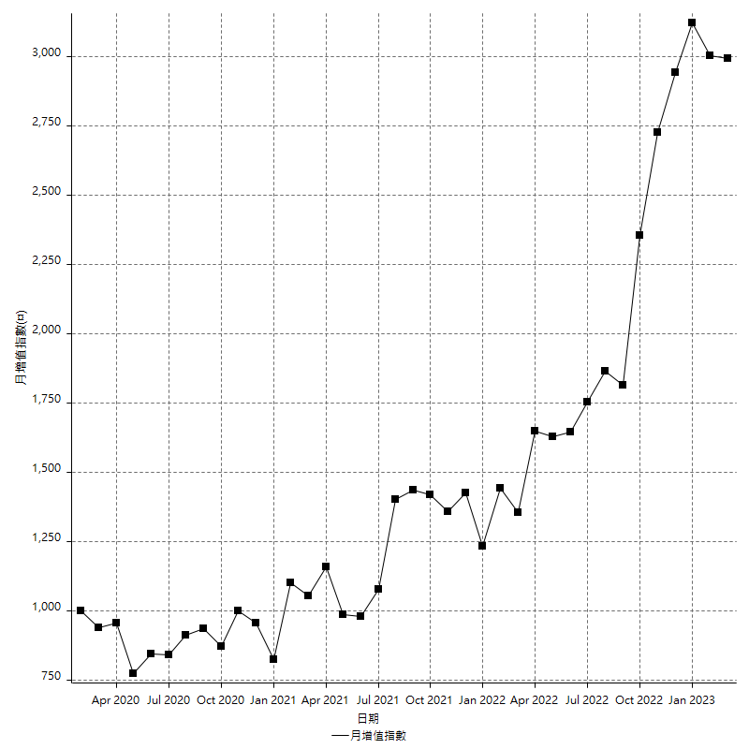
策略績效總結果

 | 所有交易 | 多單 | 空單
淨利 | 385800 | 4000 | 381800
毛利 | 1309200 | 4000 | 1305200
毛損 | -923400 | 0 | -923400
調整後淨利 | 203286.79277 | 0 | 199251.28824
調整後毛利 | 1201584.4229 | 0 | 1197548.9184
調整後毛損 | -998297.63014 | 0 | -998297.63014
特定淨利 | -71600 | 4000 | -75600
特定毛利 | 838800 | 4000 | 834800
特定毛損 | -910400 | 0 | -910400
帳戶所需金額 | 68800 | 0 | 68800
帳戶報酬 | 560.75581395 | 2000 | 554.94186047
初始資本報酬 | 192.9 | 2 | 190.9
最大策略虧損 | -90600 | -9000 | -90600
最大策略虧損 (%) | -39.241622575 | -4.3103448276 | -39.241622575
最大平倉交易虧損 | -68800 | 0 | -68800
最大平倉交易虧損 (%) | -28.9 | 0 | -28.9
最大的策略虧損報酬 | 4.2582781457 | 0.44444444444 | 4.2141280353
獲利因子 | 1.4178037687 | 0 | 1.4134719515
調整獲利因子 | 1.2036334522 | 0 | 1.1995910661
特定獲利因子 | -0.92135325132 | 0 | -0.91695957821
最大持有契約數量 | 1 | 1 | 1
滑價支付 | 120000 | 400 | 119600
佣金支付 | 0 | 0 | 0
未平倉部位損益 | n/a | n/a | n/a
年報酬率 | 62.62777475 | 0.64932892431 | 61.978445825
月報酬率 | 5.2189812291 | 0.054110743692 | 5.1648704854
買進持有績效 | 70818.049987 | 91828.293042 | 70818.049987
平均月報酬 | 10152.631579
月報酬的標準差 | 32251.459107

績效比率

成長潛力比(Upside Potential Ratio) | 19.639705213
夏普比率 | 0.29186973627
索丁諾比率 | 0.61110513498
Fouse 比率 | 0.026235074666
Calmar 比率 | 0.0046176821983
Sterling 比率 | 0.0019507429842
淨利/最大損失百分比 | 2967.6923077
淨利/最大交易績效拉回百分比 | 3061.9047619
淨利/最大策略績效拉回百分比 | 425.82781457
特定淨利/最大損失百分比 | -550.76923077
特定淨利/最大交易績效拉回百分比 | -568.25396825
特定淨利/最大策略績效拉回百分比 | -79.028697572
調整後淨利/最大損失百分比 | 1563.7445598
調整後淨利/最大交易績效拉回百分比 | 1613.3872442
調整後淨利/最大策略績效拉回百分比 | 224.37835847

時間分析

交易期間 | 3 Yrs, 1 Mth, 3 Dys, 11 Mins
策略在市場的時間 | 13 Dys, 10 Hrs, 25 Mins
策略在市場的時間百分比 | 1.1941276942
最長的持平期間 | 18 Dys, 21 Hrs, 10 Mins
最大獲利日期 | 2022-09-28
最大虧損日期 | 2022-09-27
最大策略虧損日期 | 12/29/21
最大平倉交易虧損日期 | 12/29/21

詳細權益曲線

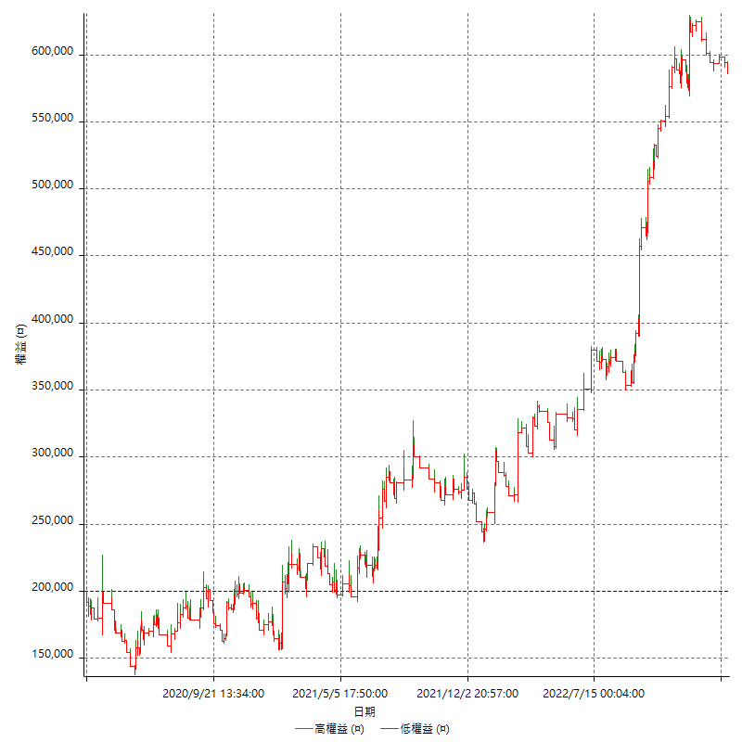

詳細權益曲線及績效拉回

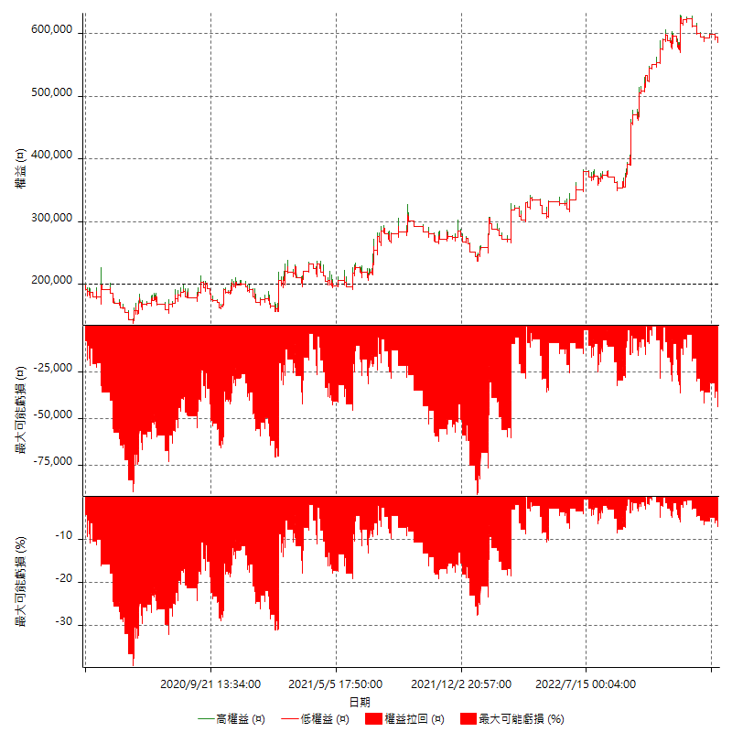

多單詳細權益曲線

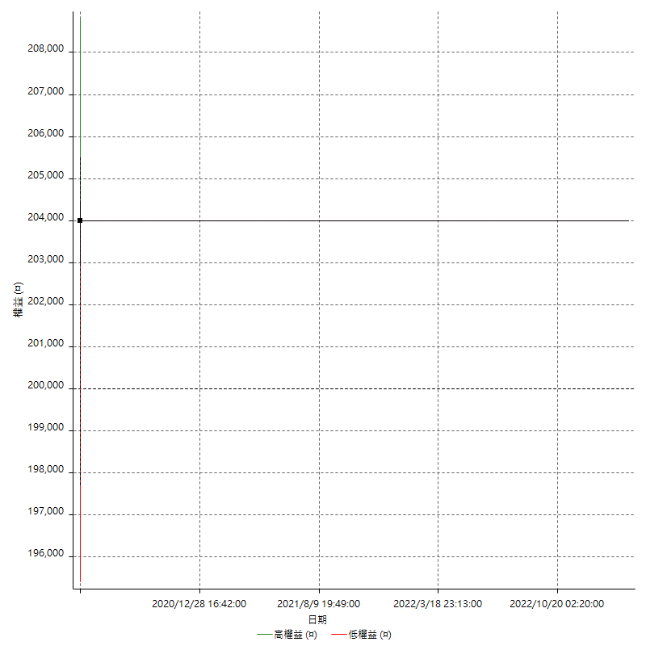

空單詳細權益曲線

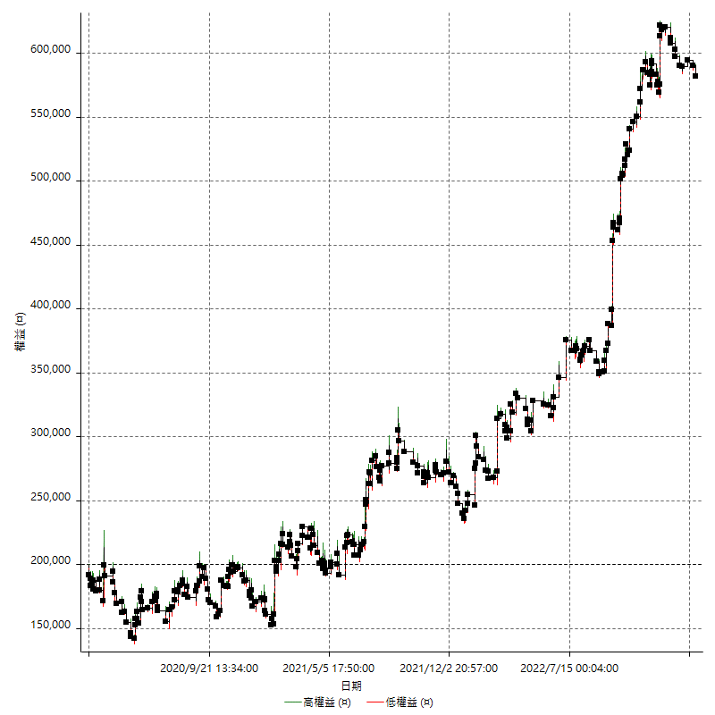

權益增加 & 拉回

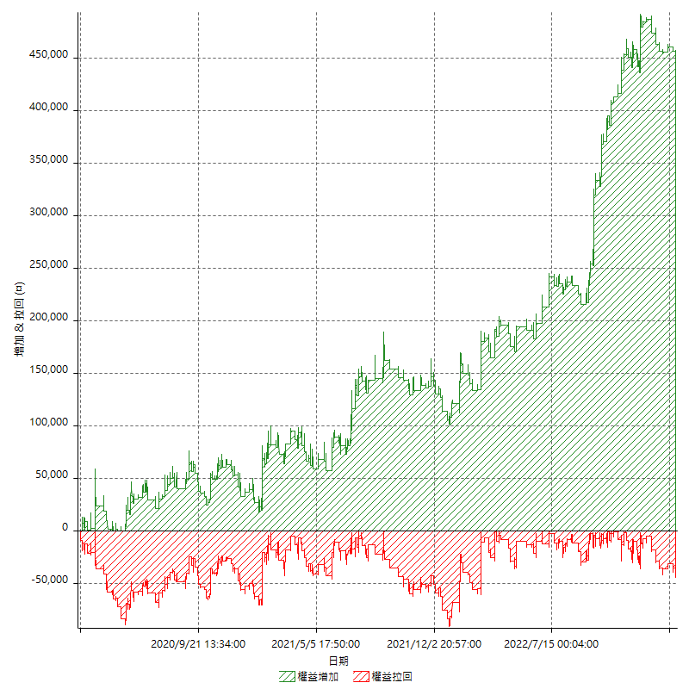

權益增加 & 拉回(%)

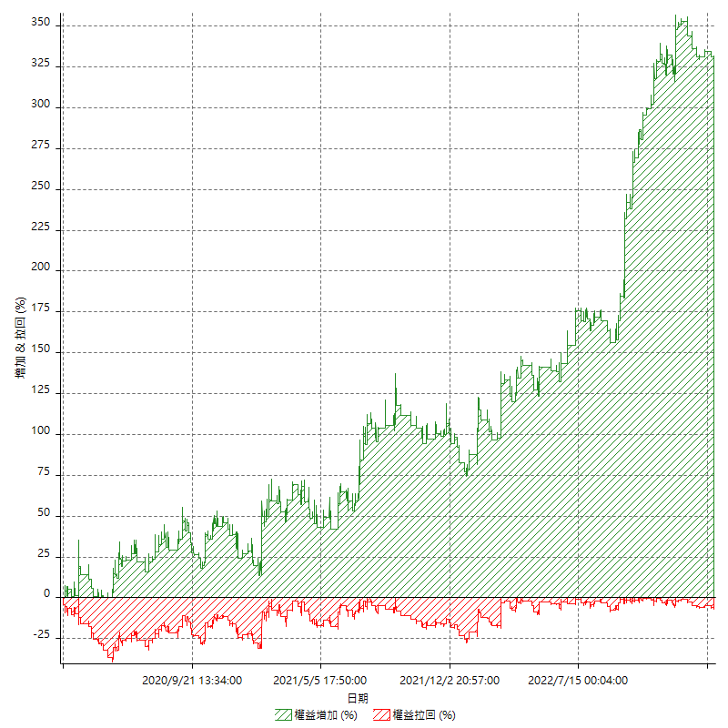

平倉權益曲線

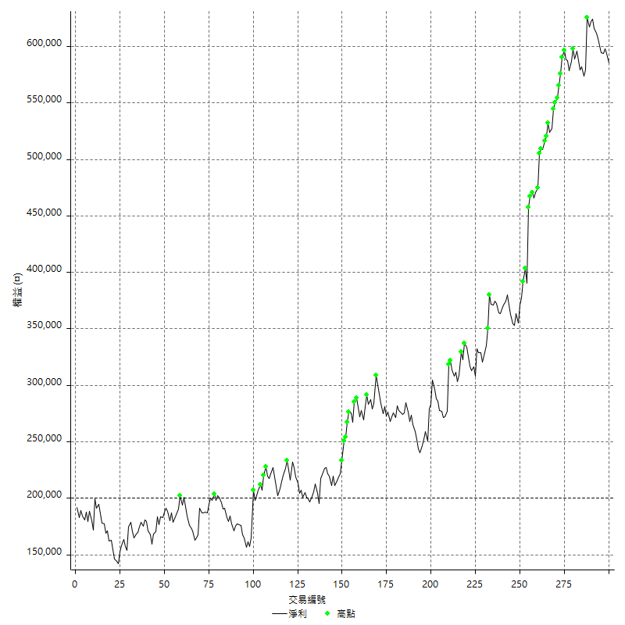

平倉權益曲線及績效拉回

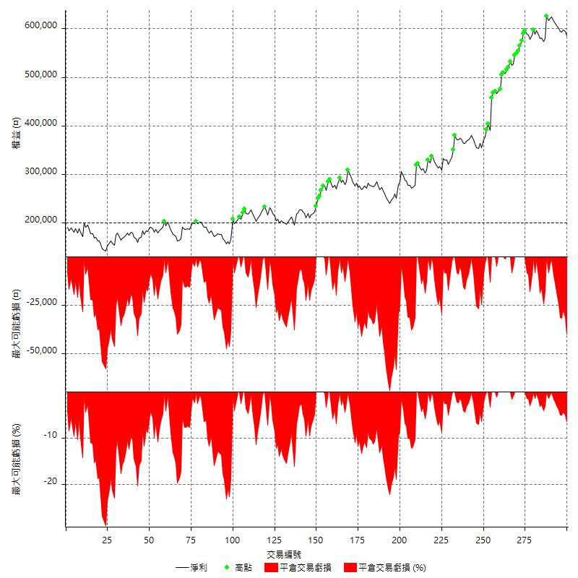

買進持有績效

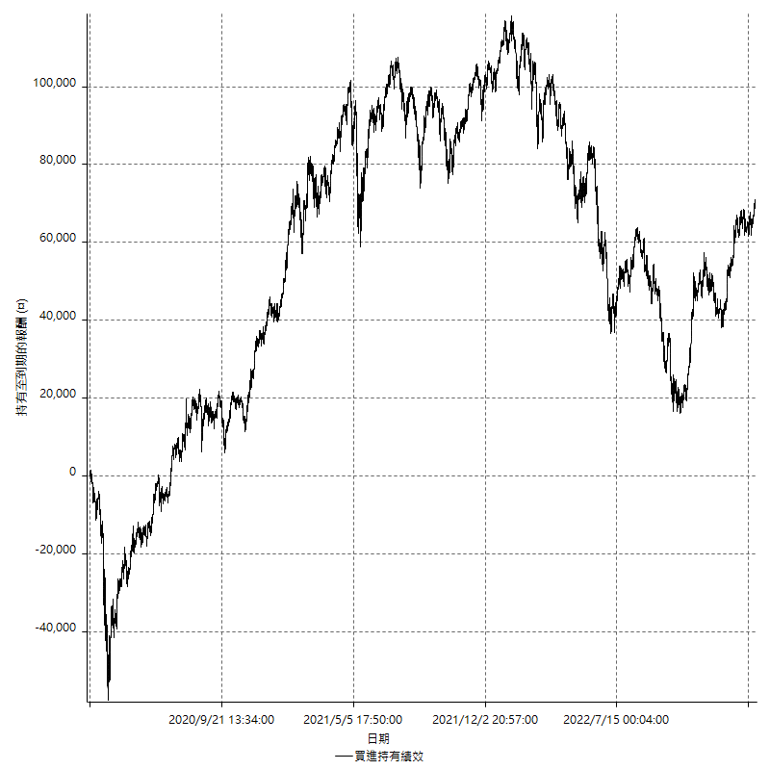

月增值指數

交易分析
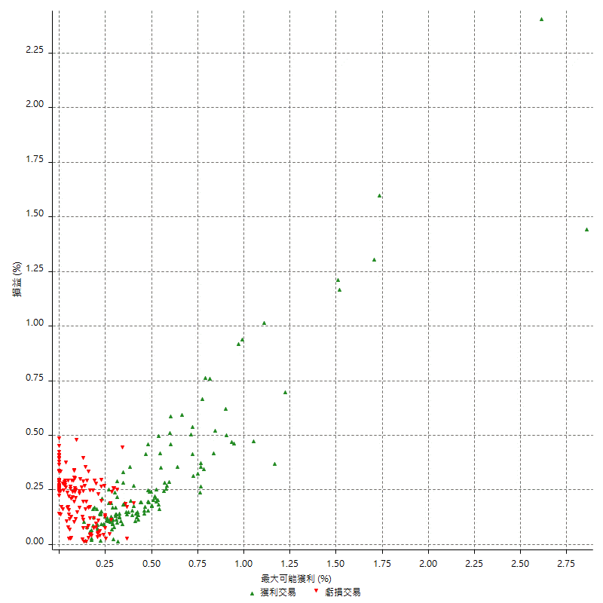
總交易分析

 | 所有交易 | 多單 | 空單
交易總次數 | 300 | 1 | 299
未平倉交易總數量 | 0 | 0 | 0
獲利交易次數 | 148 | 1 | 147
虧損交易次數 | 152 | 0 | 152
勝率 | 49.333333333 | 100 | 49.163879599
平均交易(獲利 & 虧損) | 1286 | 4000 | 1276.9230769
平均獲利交易 | 8845.9459459 | 4000 | 8878.9115646
平均虧損交易 | -6075 | n/a | -6075
平均獲利/平均虧損 比率 | 1.4561227895 | n/a | 1.4615492287
最大的交易獲利 | 66800 | 4000 | 66800
最大的交易虧損 | -13000 | n/a | -13000
平倉交易的平均K棒數 | 4.4 | 5 | 4.4
獲利平倉交易的平均K棒數 | 5 | 5 | 5
虧損平倉交易的平均K棒數 | 3.7 | n/a | 3.7
平倉交易間的平均K棒數 | n/a | n/a | n/a
獲利平倉交易間的平均K棒數 | 349 | 52386 | 351.4
虧損平倉交易間的平均K棒數 | 341 | n/a | 341

極端交易

 | 全部 | 正 | 負
1 Std. Deviation of Avg. Trade | 10125.047785 | 9284.0026142 | 2920.0210922
平均交易金額 +1標準差 | 11411.047785 | 18129.94856 | -3154.9789078
平均交易金額 -1標準差 | -8839.0477847 | -438.0566683 | -8995.0210922
極端交易次數 | 16 | 15 | 1
極端交易損益比 | 457400 | 470400 | -13000

最大獲利/最大虧損

 | 最大可能獲利 | 最大可能虧損
最大值 | 72400 | -12600
最大值日期 | 2022-09-28 | 2022-09-27
平均值 | 9047.3333333 | -4720
最大值 (%) | 2.8580304442 | -0.45672527974
最大值 (%) 日期 | 2020-03-17 | 2020-03-19
平均值 (%) | 0.30881765402 | -0.16346977078
1標準差 | 9933.7888084 | 2749.3264605
平均交易金額 +1標準差 | 18981.122142 | -1970.6735395
平均交易金額 -1標準差 | -886.45547503 | -7469.3264605

交易序列分析

Z值 | -0.63317856228
信賴界限 | 0.47338345366
策略精確預期 | 1286
最大連續獲利交易次數 | 8
最大連續虧損交易次數 | 6
最大連續獲利金額 | 80400
最大連續虧損金額 | -38400
最大連續獲利 (%) | 31.385006353
最大連續虧損 (%) | -19.085487078

交易序列統計量

連續獲利 | 序列編號 | 序列的平均獲利 | 下筆交易的平均虧損
1 | 36 | 6688.8888889 | -6222.2222222
2 | 16 | 10337.5 | -6762.5
3 | 9 | 10385.185185 | -6733.3333333
4 | 8 | 9012.5 | -7075
5 | 1 | 6200 | -8400
8 | 2 | 8612.5 | -4600
連續虧損 | 序列編號 | 序列的平均虧損 | 下筆交易的平均獲利
1 | 34 | -6829.4117647 | 9452.9411765
2 | 19 | -6442.1052632 | 8452.6315789
3 | 8 | -4558.3333333 | 4900
4 | 7 | -6421.4285714 | 6114.2857143
5 | 2 | -5440 | 5600
6 | 3 | -5711.1111111 | 2533.3333333

總交易

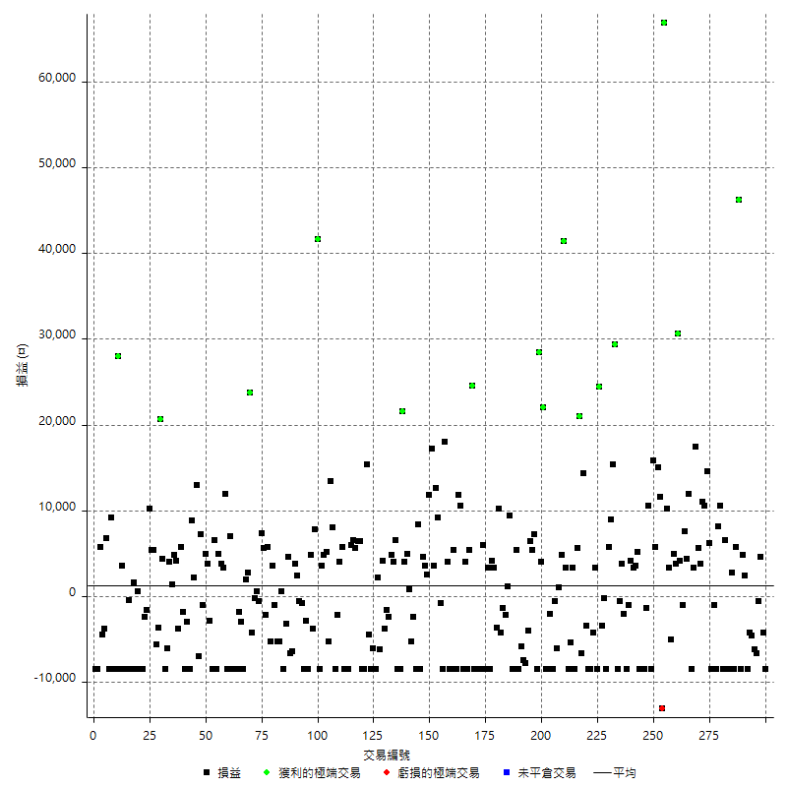

獲利交易

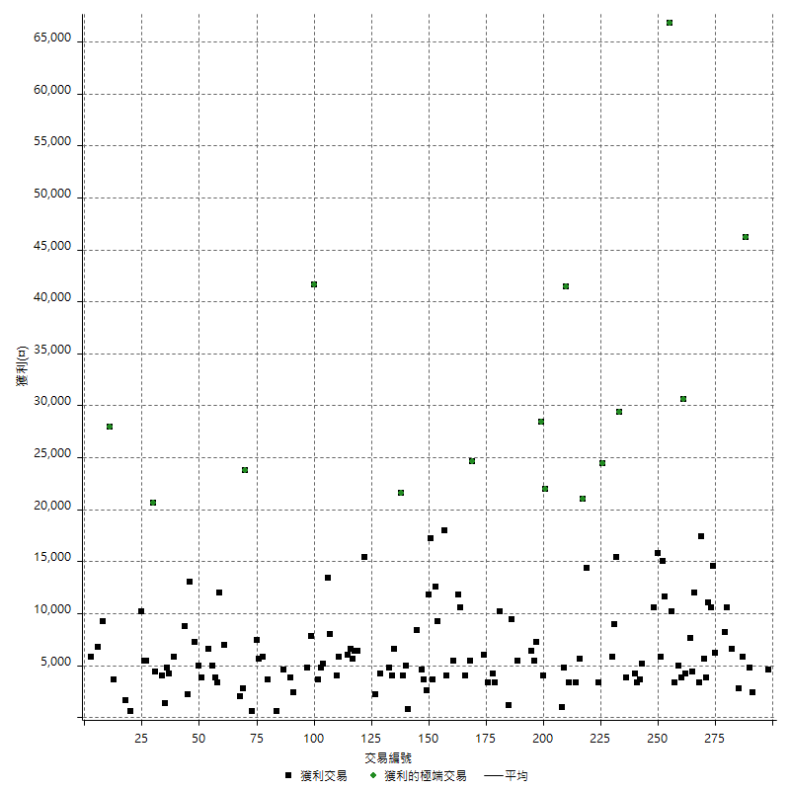

虧損交易

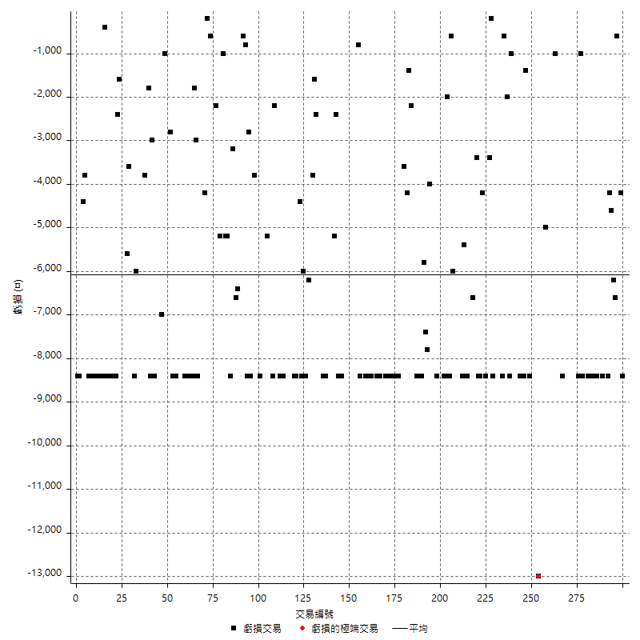

最大可能虧損

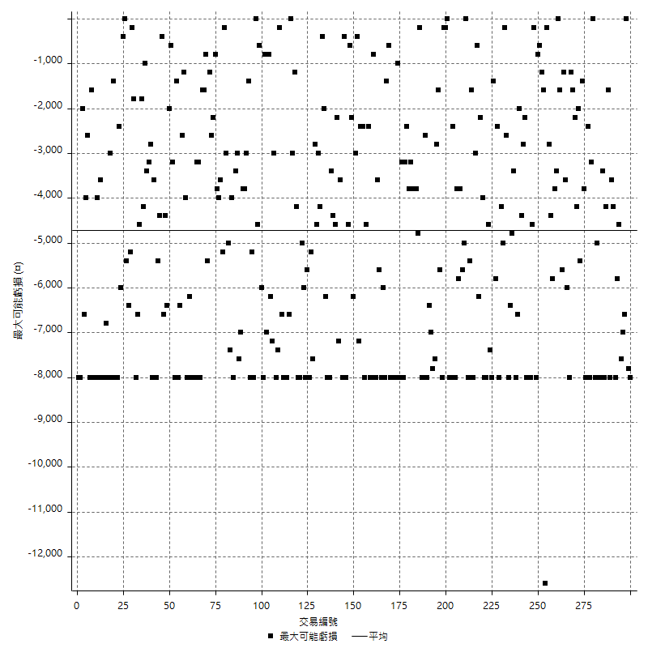

虧損的損益

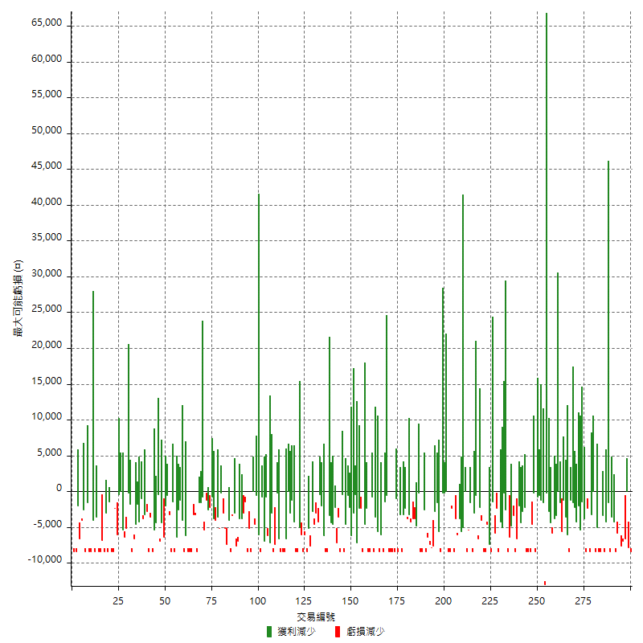

最大虧損幅度

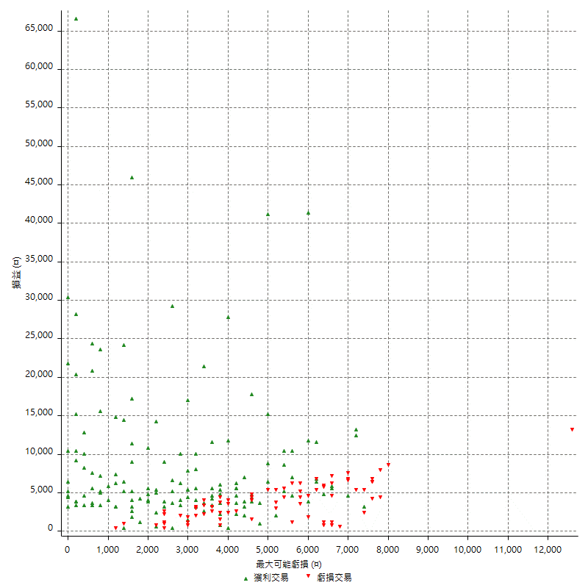

最大虧損幅度 (%)

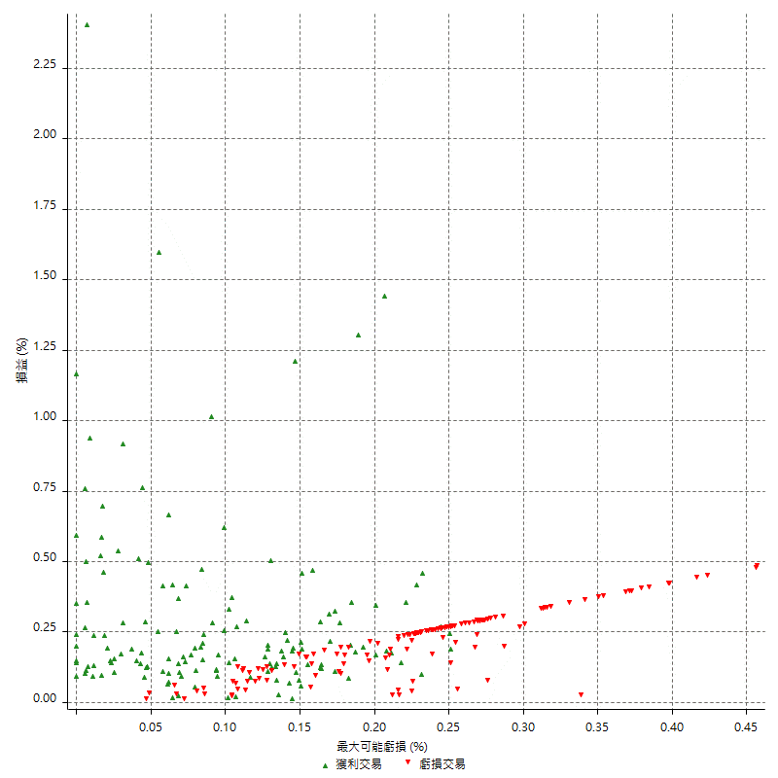

最大可能獲利

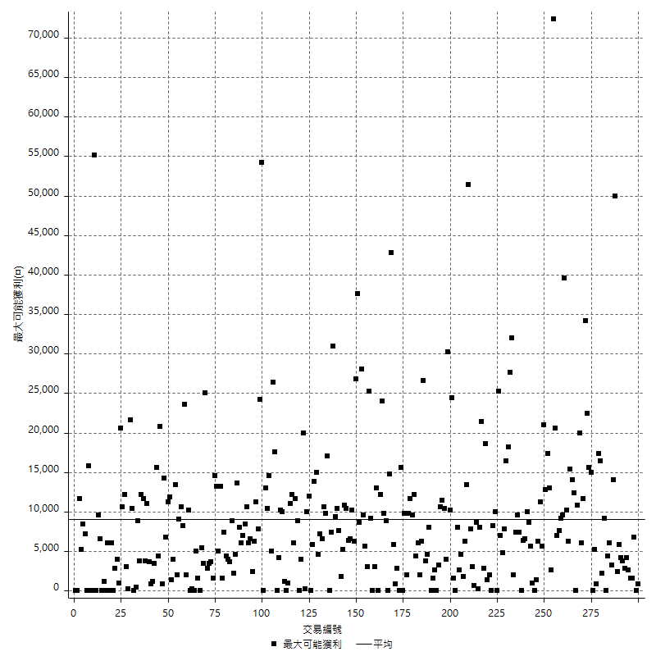

獲利的損益

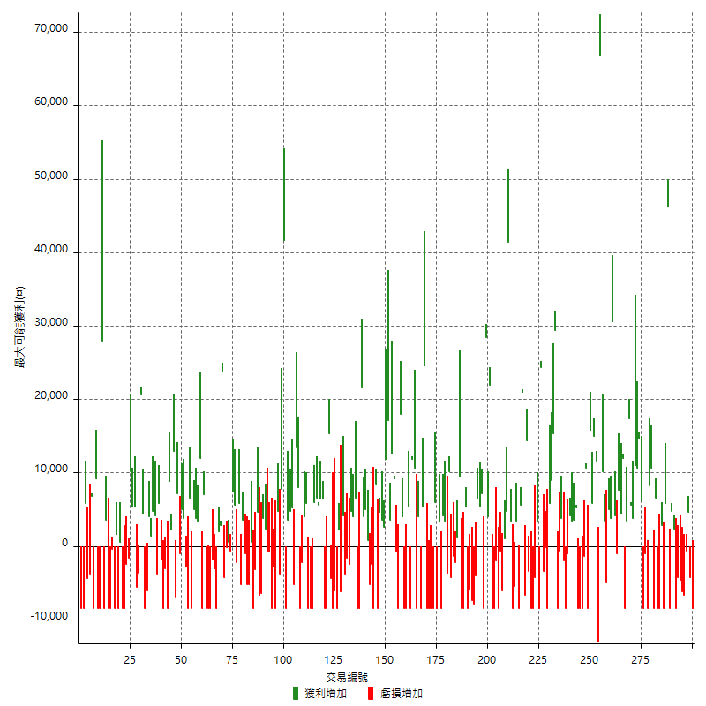

最大獲利幅度

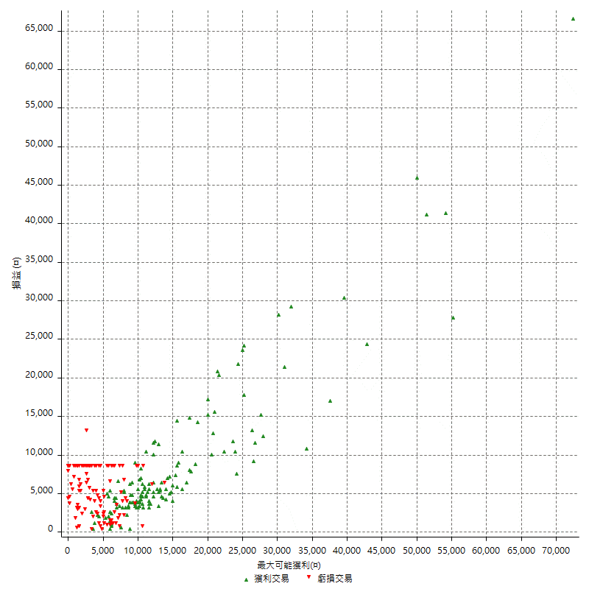

最大獲利幅度 (%)

週期性分析
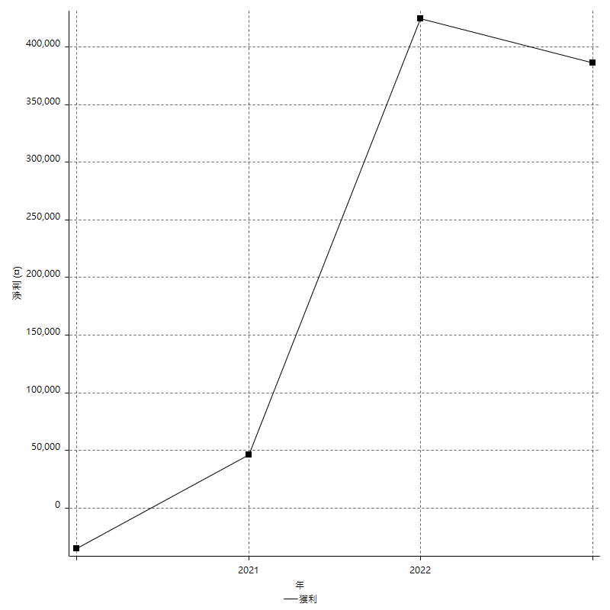
Daily Period Analysis

期間 | 獲利(¤) | 獲利(%) | 毛利 | 毛損 | 交易次數 | 勝率
2023-03-07 | -8400 | -1.4136654325 | 0 | -8400 | 1 | 0
2023-03-02 | -4200 | -0.70187165775 | 0 | -4200 | 1 | 0
2023-02-17 | 4600 | 0.7746716066 | 4600 | 0 | 1 | 100
2023-02-09 | -600 | -0.10094212651 | 0 | -600 | 1 | 0
2023-02-03 | -6600 | -1.0981697171 | 0 | -6600 | 1 | 0
2023-01-17 | -10800 | -1.7652827721 | 0 | -10800 | 2 | 0
2023-01-10 | -12600 | -2.0179372197 | 0 | -12600 | 2 | 0
2022-12-29 | 2400 | 0.38585209003 | 2400 | 0 | 1 | 100
2022-12-23 | 4800 | 0.77770576798 | 4800 | 0 | 1 | 100
2022-12-21 | -8400 | -1.3427109974 | 0 | -8400 | 1 | 0
2022-12-20 | 52000 | 9.0655509066 | 52000 | 0 | 2 | 100
2022-12-19 | -8400 | -1.4432989691 | 0 | -8400 | 1 | 0
2022-12-16 | 2800 | 0.48342541436 | 2800 | 0 | 1 | 100
2022-12-15 | -8400 | -1.4295439074 | 0 | -8400 | 1 | 0
2022-12-14 | -8400 | -1.4093959732 | 0 | -8400 | 1 | 0
2022-12-07 | -1800 | -0.30110404818 | 6600 | -8400 | 2 | 50
2022-12-06 | 18800 | 3.2469775475 | 18800 | 0 | 2 | 100
2022-12-05 | -8400 | -1.4300306435 | 0 | -8400 | 1 | 0
2022-12-02 | -1000 | -0.16995241332 | 0 | -1000 | 1 | 0
2022-11-29 | -8400 | -1.4075067024 | 0 | -8400 | 1 | 0
2022-11-25 | 6200 | 1.0497798849 | 6200 | 0 | 1 | 100
2022-11-21 | 14600 | 2.5347222222 | 14600 | 0 | 1 | 100
2022-11-16 | 21600 | 3.8961038961 | 21600 | 0 | 2 | 100
2022-11-10 | 3800 | 0.69015619324 | 3800 | 0 | 1 | 100
2022-11-03 | 5600 | 1.0275229358 | 5600 | 0 | 1 | 100
2022-10-28 | 20800 | 3.9679511637 | 20800 | 0 | 2 | 100
2022-10-26 | -8400 | -1.5771686068 | 0 | -8400 | 1 | 0
2022-10-24 | 12000 | 2.3050326546 | 12000 | 0 | 1 | 100
2022-10-21 | 12000 | 2.3594180102 | 12000 | 0 | 2 | 100
2022-10-17 | 3200 | 0.633161852 | 4200 | -1000 | 2 | 50
2022-10-13 | 30600 | 6.4448188711 | 30600 | 0 | 1 | 100
2022-10-12 | 8800 | 1.8884120172 | 8800 | 0 | 2 | 100
2022-10-07 | -5000 | -1.0615711253 | 0 | -5000 | 1 | 0
2022-09-30 | 13600 | 2.9733275033 | 13600 | 0 | 2 | 100
2022-09-28 | 66800 | 17.101894521 | 66800 | 0 | 1 | 100
2022-09-27 | -1400 | -0.35714285714 | 11600 | -13000 | 2 | 50
2022-09-21 | 20800 | 5.6034482759 | 20800 | 0 | 2 | 100
2022-09-19 | 15800 | 4.4456949916 | 15800 | 0 | 1 | 100
2022-09-15 | -8400 | -2.3089609676 | 0 | -8400 | 1 | 0
2022-09-14 | 10600 | 3.0011325028 | 10600 | 0 | 1 | 100
2022-09-05 | -9800 | -2.6997245179 | 0 | -9800 | 2 | 0
2022-08-31 | -8400 | -2.2617124394 | 0 | -8400 | 1 | 0
2022-08-19 | -8400 | -2.2116903633 | 0 | -8400 | 1 | 0
2022-08-18 | 5200 | 1.3881473572 | 5200 | 0 | 1 | 100
2022-08-10 | 3600 | 0.97035040431 | 3600 | 0 | 1 | 100
2022-08-09 | 3400 | 0.92491838955 | 3400 | 0 | 1 | 100
2022-08-04 | 4200 | 1.1557512383 | 4200 | 0 | 1 | 100
2022-08-03 | -9400 | -2.5214592275 | 0 | -9400 | 2 | 0
2022-07-28 | -2000 | -0.53361792956 | 0 | -2000 | 1 | 0
2022-07-27 | 3800 | 1.0242587601 | 3800 | 0 | 1 | 100
2022-07-25 | -600 | -0.16146393972 | 0 | -600 | 1 | 0
2022-07-19 | -8400 | -2.2105263158 | 0 | -8400 | 1 | 0
2022-07-11 | 29400 | 8.3856246435 | 29400 | 0 | 1 | 100
2022-06-28 | 15400 | 4.5942720764 | 15400 | 0 | 1 | 100
2022-06-17 | 14800 | 4.6192259675 | 14800 | 0 | 2 | 100
2022-06-14 | -8400 | -2.5547445255 | 0 | -8400 | 1 | 0
2022-06-09 | -200 | -0.060790273556 | 0 | -200 | 1 | 0
2022-05-31 | -3400 | -1.0228640193 | 0 | -3400 | 1 | 0
2022-05-12 | 24400 | 7.9220779221 | 24400 | 0 | 1 | 100
2022-05-10 | -5000 | -1.5974440895 | 3400 | -8400 | 2 | 50
2022-05-03 | -12600 | -3.8697788698 | 0 | -12600 | 2 | 0
2022-04-28 | -8400 | -2.5149700599 | 0 | -8400 | 1 | 0
2022-04-14 | -3400 | -1.007705987 | 0 | -3400 | 1 | 0
2022-04-12 | 14400 | 4.4582043344 | 14400 | 0 | 1 | 100
2022-04-06 | -6600 | -2.0024271845 | 0 | -6600 | 1 | 0
2022-03-31 | 26600 | 8.7788778878 | 26600 | 0 | 2 | 100
2022-03-24 | -5000 | -1.6233766234 | 3400 | -8400 | 2 | 50
2022-03-22 | -13800 | -4.2883778745 | 0 | -13800 | 2 | 0
2022-03-14 | 3400 | 1.067839196 | 3400 | 0 | 1 | 100
2022-03-08 | 46200 | 16.972814107 | 46200 | 0 | 2 | 100
2022-03-02 | 1000 | 0.36873156342 | 1000 | 0 | 1 | 100
2022-02-18 | -6600 | -2.3758099352 | 0 | -6600 | 2 | 0
2022-02-15 | -8400 | -2.9350104822 | 0 | -8400 | 1 | 0
2022-02-11 | -2000 | -0.69396252602 | 0 | -2000 | 1 | 0
2022-01-24 | -8400 | -2.8320971005 | 0 | -8400 | 1 | 0
2022-01-20 | -8400 | -2.7540983607 | 0 | -8400 | 1 | 0
2022-01-19 | 26000 | 9.3189964158 | 26000 | 0 | 2 | 100
2022-01-18 | 20000 | 7.722007722 | 28400 | -8400 | 2 | 50
2022-01-05 | 12600 | 5.1136363636 | 12600 | 0 | 2 | 100
2021-12-30 | 6400 | 2.6666666667 | 6400 | 0 | 1 | 100
2021-12-29 | -4000 | -1.6393442623 | 0 | -4000 | 1 | 0
2021-12-27 | -7800 | -3.0976965846 | 0 | -7800 | 1 | 0
2021-12-17 | -13200 | -4.9811320755 | 0 | -13200 | 2 | 0
2021-12-15 | -8400 | -3.0724213606 | 0 | -8400 | 1 | 0
2021-12-10 | 5400 | 2.0149253731 | 5400 | 0 | 1 | 100
2021-12-06 | -8400 | -3.0390738061 | 0 | -8400 | 1 | 0
2021-12-02 | -8400 | -2.9494382022 | 0 | -8400 | 1 | 0
2021-11-29 | 9400 | 3.4132171387 | 9400 | 0 | 1 | 100
2021-11-24 | 1200 | 0.43763676149 | 1200 | 0 | 1 | 100
2021-11-18 | -2200 | -0.79594790159 | 0 | -2200 | 1 | 0
2021-11-11 | -1400 | -0.50395968323 | 0 | -1400 | 1 | 0
2021-11-10 | 6000 | 2.2075055188 | 10200 | -4200 | 2 | 50
2021-10-28 | -3600 | -1.3071895425 | 0 | -3600 | 1 | 0
2021-10-27 | 7600 | 2.8379387603 | 7600 | 0 | 2 | 100
2021-10-21 | -8400 | -3.0412744388 | 0 | -8400 | 1 | 0
2021-10-20 | -5000 | -1.7780938834 | 3400 | -8400 | 2 | 50
2021-10-08 | -2400 | -0.84626234133 | 6000 | -8400 | 2 | 50
2021-09-30 | -8400 | -2.8767123288 | 0 | -8400 | 1 | 0
2021-09-13 | -8400 | -2.7962716378 | 0 | -8400 | 1 | 0
2021-09-03 | -8400 | -2.7202072539 | 0 | -8400 | 1 | 0
2021-09-02 | 24600 | 8.6558761436 | 24600 | 0 | 1 | 100
2021-09-01 | -3000 | -1.0445682451 | 5400 | -8400 | 2 | 50
2021-08-31 | 4000 | 1.4124293785 | 4000 | 0 | 1 | 100
2021-08-18 | 2200 | 0.78291814947 | 10600 | -8400 | 2 | 50
2021-08-05 | 11800 | 4.3833580981 | 11800 | 0 | 1 | 100
2021-08-03 | -3000 | -1.1021307862 | 5400 | -8400 | 2 | 50
2021-08-02 | -8400 | -2.9935851746 | 0 | -8400 | 1 | 0
2021-07-27 | -8400 | -2.9065743945 | 0 | -8400 | 1 | 0
2021-07-26 | 4000 | 1.4035087719 | 4000 | 0 | 1 | 100
2021-07-20 | 18000 | 6.7415730337 | 18000 | 0 | 1 | 100
2021-07-16 | -9200 | -3.3309196235 | 0 | -9200 | 2 | 0
2021-07-14 | 21800 | 8.5691823899 | 21800 | 0 | 2 | 100
2021-07-08 | 20800 | 8.904109589 | 20800 | 0 | 2 | 100
2021-07-07 | 11800 | 5.3201082056 | 11800 | 0 | 1 | 100
2021-07-06 | 2600 | 1.1861313869 | 2600 | 0 | 1 | 100
2021-07-01 | 3600 | 1.6697588126 | 3600 | 0 | 1 | 100
2021-06-29 | 4600 | 2.1800947867 | 4600 | 0 | 1 | 100
2021-06-28 | -8400 | -3.8286235187 | 0 | -8400 | 1 | 0
2021-06-18 | 0 | 0 | 8400 | -8400 | 2 | 50
2021-06-17 | -2400 | -1.0820559062 | 0 | -2400 | 1 | 0
2021-06-16 | -5200 | -2.2907488987 | 0 | -5200 | 1 | 0
2021-06-07 | 800 | 0.35366931919 | 800 | 0 | 1 | 100
2021-06-04 | 9000 | 4.1436464088 | 9000 | 0 | 2 | 100
2021-06-02 | 21600 | 11.042944785 | 21600 | 0 | 1 | 100
2021-05-21 | -8400 | -4.1176470588 | 0 | -8400 | 1 | 0
2021-05-19 | -1800 | -0.87463556851 | 6600 | -8400 | 2 | 50
2021-05-10 | 8800 | 4.4670050761 | 8800 | 0 | 2 | 100
2021-04-28 | -4000 | -1.9900497512 | 0 | -4000 | 2 | 0
2021-04-27 | 400 | 0.19940179462 | 4200 | -3800 | 2 | 50
2021-04-23 | -6200 | -2.998065764 | 0 | -6200 | 1 | 0
2021-04-21 | 2200 | 1.0752688172 | 2200 | 0 | 1 | 100
2021-04-16 | -8400 | -3.9436619718 | 0 | -8400 | 1 | 0
2021-04-14 | -6000 | -2.7397260274 | 0 | -6000 | 1 | 0
2021-04-08 | -8400 | -3.6939313984 | 0 | -8400 | 1 | 0
2021-04-07 | -4400 | -1.8981880932 | 0 | -4400 | 1 | 0
2021-03-31 | 15400 | 7.1164510166 | 15400 | 0 | 1 | 100
2021-03-30 | -8400 | -3.7366548043 | 0 | -8400 | 1 | 0
2021-03-25 | -8400 | -3.602058319 | 0 | -8400 | 1 | 0
2021-03-17 | 12800 | 5.8076225045 | 12800 | 0 | 2 | 100
2021-03-09 | 12200 | 5.8597502402 | 12200 | 0 | 2 | 100
2021-03-08 | 6000 | 2.9673590504 | 6000 | 0 | 1 | 100
2021-03-05 | -8400 | -3.9886039886 | 0 | -8400 | 1 | 0
2021-02-24 | -8400 | -3.8356164384 | 0 | -8400 | 1 | 0
2021-02-23 | -8400 | -3.6939313984 | 0 | -8400 | 1 | 0
2021-02-22 | 9800 | 4.5036764706 | 9800 | 0 | 2 | 100
2021-02-18 | -2200 | -1.0009099181 | 0 | -2200 | 1 | 0
2021-02-01 | -400 | -0.18165304269 | 8000 | -8400 | 2 | 50
2021-01-27 | 13400 | 6.4796905222 | 13400 | 0 | 1 | 100
2021-01-25 | 0 | 0 | 5200 | -5200 | 2 | 50
2021-01-22 | 4800 | 2.3762376238 | 4800 | 0 | 1 | 100
2021-01-20 | -4800 | -2.3210831721 | 3600 | -8400 | 2 | 50
2021-01-15 | 49400 | 31.385006353 | 49400 | 0 | 2 | 100
2021-01-14 | -3800 | -2.3573200993 | 0 | -3800 | 1 | 0
2021-01-12 | 4800 | 3.0690537084 | 4800 | 0 | 1 | 100
2021-01-11 | -8400 | -5.0970873786 | 0 | -8400 | 1 | 0
2020-12-31 | -2800 | -1.6706443914 | 0 | -2800 | 1 | 0
2020-12-30 | -8400 | -4.7727272727 | 0 | -8400 | 1 | 0
2020-12-29 | -1400 | -0.78917700113 | 0 | -1400 | 2 | 0
2020-12-23 | 2400 | 1.3714285714 | 2400 | 0 | 1 | 100
2020-12-15 | 3800 | 2.2196261682 | 3800 | 0 | 1 | 100
2020-12-08 | -6400 | -3.6036036036 | 0 | -6400 | 1 | 0
2020-12-07 | -2000 | -1.1135857461 | 4600 | -6600 | 2 | 50
2020-12-03 | -11600 | -6.0669456067 | 0 | -11600 | 2 | 0
2020-11-27 | 600 | 0.314795383 | 600 | 0 | 1 | 100
2020-11-24 | -5200 | -2.6557711951 | 0 | -5200 | 1 | 0
2020-11-20 | -5200 | -2.5870646766 | 0 | -5200 | 1 | 0
2020-11-13 | -1000 | -0.49504950495 | 0 | -1000 | 1 | 0
2020-11-12 | 3600 | 1.814516129 | 3600 | 0 | 1 | 100
2020-11-05 | -5200 | -2.5540275049 | 0 | -5200 | 1 | 0
2020-11-04 | 5800 | 2.9322548028 | 5800 | 0 | 1 | 100
2020-11-02 | -2200 | -1.1 | 0 | -2200 | 1 | 0
2020-10-29 | 5600 | 2.8806584362 | 5600 | 0 | 1 | 100
2020-10-28 | 7400 | 3.9572192513 | 7400 | 0 | 1 | 100
2020-10-27 | 0 | 0 | 600 | -600 | 2 | 50
2020-10-23 | -200 | -0.10683760684 | 0 | -200 | 1 | 0
2020-10-20 | -4200 | -2.1943573668 | 0 | -4200 | 1 | 0
2020-10-15 | 23800 | 14.200477327 | 23800 | 0 | 1 | 100
2020-10-14 | 2800 | 1.6990291262 | 2800 | 0 | 1 | 100
2020-10-12 | 2000 | 1.2285012285 | 2000 | 0 | 1 | 100
2020-10-07 | -8400 | -4.9065420561 | 0 | -8400 | 1 | 0
2020-10-05 | -3000 | -1.7221584386 | 0 | -3000 | 1 | 0
2020-09-23 | -1800 | -1.0227272727 | 0 | -1800 | 1 | 0
2020-09-21 | -8400 | -4.5553145336 | 0 | -8400 | 1 | 0
2020-09-18 | -8400 | -4.356846473 | 0 | -8400 | 1 | 0
2020-09-15 | -8400 | -4.1749502982 | 0 | -8400 | 1 | 0
2020-09-11 | 7000 | 3.6045314109 | 7000 | 0 | 1 | 100
2020-09-09 | -8400 | -4.146100691 | 0 | -8400 | 1 | 0
2020-09-04 | 15400 | 8.2264957265 | 15400 | 0 | 2 | 100
2020-08-31 | 3800 | 2.0719738277 | 3800 | 0 | 1 | 100
2020-08-28 | 5000 | 2.802690583 | 5000 | 0 | 1 | 100
2020-08-14 | -8400 | -4.4967880086 | 0 | -8400 | 1 | 0
2020-08-13 | 6600 | 3.6625971143 | 6600 | 0 | 1 | 100
2020-08-10 | -8400 | -4.4538706257 | 0 | -8400 | 1 | 0
2020-08-06 | 1000 | 0.53304904051 | 3800 | -2800 | 2 | 50
2020-08-03 | 5000 | 2.7382256298 | 5000 | 0 | 1 | 100
2020-07-29 | 6200 | 3.514739229 | 7200 | -1000 | 2 | 50
2020-07-23 | 6000 | 3.5211267606 | 13000 | -7000 | 2 | 50
2020-07-20 | 2200 | 1.3079667063 | 2200 | 0 | 1 | 100
2020-07-14 | 8800 | 5.5207026349 | 8800 | 0 | 1 | 100
2020-07-08 | -8400 | -5.0059594756 | 0 | -8400 | 1 | 0
2020-06-22 | -11400 | -6.3616071429 | 0 | -11400 | 2 | 0
2020-06-19 | 4000 | 2.2831050228 | 5800 | -1800 | 2 | 50
2020-06-18 | -3800 | -2.1229050279 | 0 | -3800 | 1 | 0
2020-06-17 | 4200 | 2.4027459954 | 4200 | 0 | 1 | 100
2020-06-12 | 4800 | 2.8235294118 | 4800 | 0 | 1 | 100
2020-06-04 | 1400 | 0.83036773428 | 1400 | 0 | 1 | 100
2020-05-28 | 4000 | 2.4301336574 | 4000 | 0 | 1 | 100
2020-05-27 | -6000 | -3.5169988277 | 0 | -6000 | 1 | 0
2020-05-25 | -4000 | -2.2909507446 | 4400 | -8400 | 2 | 50
2020-05-22 | 20600 | 13.376623377 | 20600 | 0 | 1 | 100
2020-05-20 | -3600 | -2.2842639594 | 0 | -3600 | 1 | 0
2020-05-18 | -200 | -0.12674271229 | 5400 | -5600 | 2 | 50
2020-05-14 | 15600 | 10.970464135 | 15600 | 0 | 2 | 100
2020-05-13 | -1600 | -1.1126564673 | 0 | -1600 | 1 | 0
2020-05-06 | -10800 | -6.9857697283 | 0 | -10800 | 2 | 0
2020-04-28 | -8400 | -5.1533742331 | 0 | -8400 | 1 | 0
2020-04-24 | 600 | 0.36945812808 | 600 | 0 | 1 | 100
2020-04-21 | -8400 | -4.9180327869 | 0 | -8400 | 1 | 0
2020-04-20 | 1600 | 0.94562647754 | 1600 | 0 | 1 | 100
2020-04-10 | -8400 | -4.7297297297 | 0 | -8400 | 1 | 0
2020-04-08 | -8800 | -4.7210300429 | 0 | -8800 | 2 | 0
2020-04-01 | -4800 | -2.510460251 | 3600 | -8400 | 2 | 50
2020-03-19 | -8400 | -4.2084168337 | 0 | -8400 | 1 | 0
2020-03-17 | 19600 | 10.888888889 | 28000 | -8400 | 2 | 50
2020-03-10 | 800 | 0.44642857143 | 9200 | -8400 | 2 | 50
2020-03-04 | -8400 | -4.4776119403 | 0 | -8400 | 1 | 0
2020-02-26 | 3000 | 1.625135428 | 6800 | -3800 | 2 | 50
2020-02-25 | -4400 | -2.328042328 | 0 | -4400 | 1 | 0
2020-02-21 | -2600 | -1.356993737 | 5800 | -8400 | 2 | 50
2020-02-19 | -8400 | -4.2 | 0 | -8400 | 1 | 0

Daily Rolling Period Analysis

期間 | 獲利(¤) | 獲利(%) | 毛利 | 毛損 | 交易次數 | 勝率
當日 - 2023/3/7 | -8400 | -0.29804144195 | 0 | -8400 | 1 | 0
2023/3/6 - 2023/3/7 | -8400 | -0.29804144195 | 0 | -8400 | 1 | 0
2023/3/5 - 2023/3/7 | -8400 | -0.29804144195 | 0 | -8400 | 1 | 0
2023/3/4 - 2023/3/7 | -8400 | -0.29804144195 | 0 | -8400 | 1 | 0
2023/3/3 - 2023/3/7 | -8400 | -0.29804144195 | 0 | -8400 | 1 | 0
2023/3/2 - 2023/3/7 | -12600 | -0.44706216293 | 0 | -12600 | 2 | 0
2023/3/1 - 2023/3/7 | -12600 | -0.44706216293 | 0 | -12600 | 2 | 0
2023/2/28 - 2023/3/7 | -12600 | -0.44706216293 | 0 | -12600 | 2 | 0
2023/2/27 - 2023/3/7 | -12600 | -0.44706216293 | 0 | -12600 | 2 | 0
2023/2/26 - 2023/3/7 | -12600 | -0.44706216293 | 0 | -12600 | 2 | 0
2023/2/25 - 2023/3/7 | -12600 | -0.44706216293 | 0 | -12600 | 2 | 0
2023/2/24 - 2023/3/7 | -12600 | -0.44706216293 | 0 | -12600 | 2 | 0
2023/2/23 - 2023/3/7 | -12600 | -0.44706216293 | 0 | -12600 | 2 | 0
2023/2/22 - 2023/3/7 | -12600 | -0.44706216293 | 0 | -12600 | 2 | 0
2023/2/21 - 2023/3/7 | -12600 | -0.44706216293 | 0 | -12600 | 2 | 0
2023/2/20 - 2023/3/7 | -12600 | -0.44706216293 | 0 | -12600 | 2 | 0
2023/2/19 - 2023/3/7 | -12600 | -0.44706216293 | 0 | -12600 | 2 | 0
2023/2/18 - 2023/3/7 | -12600 | -0.44706216293 | 0 | -12600 | 2 | 0
2023/2/17 - 2023/3/7 | -8000 | -0.28477858465 | 4600 | -12600 | 3 | 33.333333333
2023/2/16 - 2023/3/7 | -8000 | -0.28477858465 | 4600 | -12600 | 3 | 33.333333333
2023/2/15 - 2023/3/7 | -8000 | -0.28477858465 | 4600 | -12600 | 3 | 33.333333333
2023/2/14 - 2023/3/7 | -8000 | -0.28477858465 | 4600 | -12600 | 3 | 33.333333333
2023/2/13 - 2023/3/7 | -8000 | -0.28477858465 | 4600 | -12600 | 3 | 33.333333333
2023/2/12 - 2023/3/7 | -8000 | -0.28477858465 | 4600 | -12600 | 3 | 33.333333333
2023/2/11 - 2023/3/7 | -8000 | -0.28477858465 | 4600 | -12600 | 3 | 33.333333333
2023/2/10 - 2023/3/7 | -8000 | -0.28477858465 | 4600 | -12600 | 3 | 33.333333333
2023/2/9 - 2023/3/7 | -8600 | -0.3061369785 | 4600 | -13200 | 4 | 25
2023/2/8 - 2023/3/7 | -8600 | -0.3061369785 | 4600 | -13200 | 4 | 25
2023/2/7 - 2023/3/7 | -8600 | -0.3061369785 | 4600 | -13200 | 4 | 25
2023/2/6 - 2023/3/7 | -8600 | -0.3061369785 | 4600 | -13200 | 4 | 25
2023/2/5 - 2023/3/7 | -8600 | -0.3061369785 | 4600 | -13200 | 4 | 25
2023/2/4 - 2023/3/7 | -8600 | -0.3061369785 | 4600 | -13200 | 4 | 25
2023/2/3 - 2023/3/7 | -15200 | -0.54107931084 | 4600 | -19800 | 5 | 20
2023/2/2 - 2023/3/7 | -15200 | -0.54107931084 | 4600 | -19800 | 5 | 20
2023/2/1 - 2023/3/7 | -15200 | -0.54107931084 | 4600 | -19800 | 5 | 20
2023/1/31 - 2023/3/7 | -15200 | -0.54107931084 | 4600 | -19800 | 5 | 20
2023/1/30 - 2023/3/7 | -15200 | -0.54107931084 | 4600 | -19800 | 5 | 20
2023/1/29 - 2023/3/7 | -15200 | -0.54107931084 | 4600 | -19800 | 5 | 20
2023/1/28 - 2023/3/7 | -15200 | -0.54107931084 | 4600 | -19800 | 5 | 20
2023/1/27 - 2023/3/7 | -15200 | -0.54107931084 | 4600 | -19800 | 5 | 20
2023/1/26 - 2023/3/7 | -15200 | -0.54107931084 | 4600 | -19800 | 5 | 20
2023/1/25 - 2023/3/7 | -15200 | -0.54107931084 | 4600 | -19800 | 5 | 20
2023/1/24 - 2023/3/7 | -15200 | -0.54107931084 | 4600 | -19800 | 5 | 20
2023/1/23 - 2023/3/7 | -15200 | -0.54107931084 | 4600 | -19800 | 5 | 20
2023/1/22 - 2023/3/7 | -15200 | -0.54107931084 | 4600 | -19800 | 5 | 20
2023/1/21 - 2023/3/7 | -15200 | -0.54107931084 | 4600 | -19800 | 5 | 20
2023/1/20 - 2023/3/7 | -15200 | -0.54107931084 | 4600 | -19800 | 5 | 20
2023/1/19 - 2023/3/7 | -15200 | -0.54107931084 | 4600 | -19800 | 5 | 20
2023/1/18 - 2023/3/7 | -15200 | -0.54107931084 | 4600 | -19800 | 5 | 20
2023/1/17 - 2023/3/7 | -26000 | -0.92553040011 | 4600 | -30600 | 7 | 14.285714286
2023/1/16 - 2023/3/7 | -26000 | -0.92553040011 | 4600 | -30600 | 7 | 14.285714286
2023/1/15 - 2023/3/7 | -26000 | -0.92553040011 | 4600 | -30600 | 7 | 14.285714286
2023/1/14 - 2023/3/7 | -26000 | -0.92553040011 | 4600 | -30600 | 7 | 14.285714286
2023/1/13 - 2023/3/7 | -26000 | -0.92553040011 | 4600 | -30600 | 7 | 14.285714286
2023/1/12 - 2023/3/7 | -26000 | -0.92553040011 | 4600 | -30600 | 7 | 14.285714286
2023/1/11 - 2023/3/7 | -26000 | -0.92553040011 | 4600 | -30600 | 7 | 14.285714286
2023/1/10 - 2023/3/7 | -38600 | -1.3740566709 | 4600 | -43200 | 9 | 11.111111111
2023/1/9 - 2023/3/7 | -38600 | -1.3740566709 | 4600 | -43200 | 9 | 11.111111111
2023/1/8 - 2023/3/7 | -38600 | -1.3740566709 | 4600 | -43200 | 9 | 11.111111111
2023/1/7 - 2023/3/7 | -38600 | -1.3740566709 | 4600 | -43200 | 9 | 11.111111111
2023/1/6 - 2023/3/7 | -38600 | -1.3740566709 | 4600 | -43200 | 9 | 11.111111111
2023/1/5 - 2023/3/7 | -38600 | -1.3740566709 | 4600 | -43200 | 9 | 11.111111111
2023/1/4 - 2023/3/7 | -38600 | -1.3740566709 | 4600 | -43200 | 9 | 11.111111111
2023/1/3 - 2023/3/7 | -38600 | -1.3740566709 | 4600 | -43200 | 9 | 11.111111111
2023/1/2 - 2023/3/7 | -38600 | -1.3740566709 | 4600 | -43200 | 9 | 11.111111111
2023/1/1 - 2023/3/7 | -38600 | -1.3740566709 | 4600 | -43200 | 9 | 11.111111111
2022/12/31 - 2023/3/7 | -38600 | -1.3740566709 | 4600 | -43200 | 9 | 11.111111111
2022/12/30 - 2023/3/7 | -38600 | -1.3740566709 | 4600 | -43200 | 9 | 11.111111111
2022/12/29 - 2023/3/7 | -36200 | -1.2908286978 | 7000 | -43200 | 10 | 20
2022/12/28 - 2023/3/7 | -36200 | -1.2908286978 | 7000 | -43200 | 10 | 20
2022/12/27 - 2023/3/7 | -36200 | -1.2908286978 | 7000 | -43200 | 10 | 20
2022/12/26 - 2023/3/7 | -36200 | -1.2908286978 | 7000 | -43200 | 10 | 20
2022/12/25 - 2023/3/7 | -36200 | -1.2908286978 | 7000 | -43200 | 10 | 20
2022/12/24 - 2023/3/7 | -36200 | -1.2908286978 | 7000 | -43200 | 10 | 20
2022/12/23 - 2023/3/7 | -31400 | -1.1235150995 | 11800 | -43200 | 11 | 27.272727273
2022/12/22 - 2023/3/7 | -31400 | -1.1235150995 | 11800 | -43200 | 11 | 27.272727273
2022/12/21 - 2023/3/7 | -39800 | -1.4240732789 | 11800 | -51600 | 12 | 25
2022/12/20 - 2023/3/7 | 12200 | 0.45339675933 | 63800 | -51600 | 14 | 35.714285714
2022/12/19 - 2023/3/7 | 3800 | 0.14122194143 | 63800 | -60000 | 15 | 33.333333333
2022/12/18 - 2023/3/7 | 3800 | 0.14122194143 | 63800 | -60000 | 15 | 33.333333333
2022/12/17 - 2023/3/7 | 3800 | 0.14122194143 | 63800 | -60000 | 15 | 33.333333333
2022/12/16 - 2023/3/7 | 6600 | 0.24579174736 | 66600 | -60000 | 16 | 37.5
2022/12/15 - 2023/3/7 | -1800 | -0.067034112915 | 66600 | -68400 | 17 | 35.294117647
2022/12/14 - 2023/3/7 | -10200 | -0.37985997319 | 66600 | -76800 | 18 | 33.333333333
2022/12/13 - 2023/3/7 | -10200 | -0.37985997319 | 66600 | -76800 | 18 | 33.333333333
2022/12/12 - 2023/3/7 | -10200 | -0.37985997319 | 66600 | -76800 | 18 | 33.333333333
2022/12/11 - 2023/3/7 | -10200 | -0.37985997319 | 66600 | -76800 | 18 | 33.333333333
2022/12/10 - 2023/3/7 | -10200 | -0.37985997319 | 66600 | -76800 | 18 | 33.333333333
2022/12/9 - 2023/3/7 | -10200 | -0.37985997319 | 66600 | -76800 | 18 | 33.333333333
2022/12/8 - 2023/3/7 | -10200 | -0.37985997319 | 66600 | -76800 | 18 | 33.333333333
2022/12/7 - 2023/3/7 | -12000 | -0.44910179641 | 73200 | -85200 | 20 | 35
2022/12/6 - 2023/3/7 | 6800 | 0.25812329183 | 92000 | -85200 | 22 | 40.909090909
2022/12/5 - 2023/3/7 | -1600 | -0.060734892196 | 92000 | -93600 | 23 | 39.130434783
2022/12/4 - 2023/3/7 | -1600 | -0.060734892196 | 92000 | -93600 | 23 | 39.130434783
2022/12/3 - 2023/3/7 | -1600 | -0.060734892196 | 92000 | -93600 | 23 | 39.130434783
2022/12/2 - 2023/3/7 | -2600 | -0.098694199818 | 92000 | -94600 | 24 | 37.5
2022/12/1 - 2023/3/7 | -2600 | -0.098694199818 | 92000 | -94600 | 24 | 37.5
2022/11/30 - 2023/3/7 | -2600 | -0.098694199818 | 92000 | -94600 | 24 | 37.5
2022/11/29 - 2023/3/7 | -11000 | -0.41755238384 | 92000 | -103000 | 25 | 36
2022/11/28 - 2023/3/7 | -11000 | -0.41755238384 | 92000 | -103000 | 25 | 36
2022/11/27 - 2023/3/7 | -11000 | -0.41755238384 | 92000 | -103000 | 25 | 36
2022/11/26 - 2023/3/7 | -11000 | -0.41755238384 | 92000 | -103000 | 25 | 36
2022/11/25 - 2023/3/7 | -4800 | -0.18306636156 | 98200 | -103000 | 26 | 38.461538461
2022/11/24 - 2023/3/7 | -4800 | -0.18306636156 | 98200 | -103000 | 26 | 38.461538461
2022/11/23 - 2023/3/7 | -4800 | -0.18306636156 | 98200 | -103000 | 26 | 38.461538461
2022/11/22 - 2023/3/7 | -4800 | -0.18306636156 | 98200 | -103000 | 26 | 38.461538461
2022/11/21 - 2023/3/7 | 9800 | 0.37796976242 | 112800 | -103000 | 27 | 40.740740741
2022/11/20 - 2023/3/7 | 9800 | 0.37796976242 | 112800 | -103000 | 27 | 40.740740741
2022/11/19 - 2023/3/7 | 9800 | 0.37796976242 | 112800 | -103000 | 27 | 40.740740741
2022/11/18 - 2023/3/7 | 9800 | 0.37796976242 | 112800 | -103000 | 27 | 40.740740741
2022/11/17 - 2023/3/7 | 9800 | 0.37796976242 | 112800 | -103000 | 27 | 40.740740741
2022/11/16 - 2023/3/7 | 31400 | 1.2315657358 | 134400 | -103000 | 29 | 44.827586207
2022/11/15 - 2023/3/7 | 31400 | 1.2315657358 | 134400 | -103000 | 29 | 44.827586207
2022/11/14 - 2023/3/7 | 31400 | 1.2315657358 | 134400 | -103000 | 29 | 44.827586207
2022/11/13 - 2023/3/7 | 31400 | 1.2315657358 | 134400 | -103000 | 29 | 44.827586207
2022/11/12 - 2023/3/7 | 31400 | 1.2315657358 | 134400 | -103000 | 29 | 44.827586207
2022/11/11 - 2023/3/7 | 31400 | 1.2315657358 | 134400 | -103000 | 29 | 44.827586207
2022/11/10 - 2023/3/7 | 35200 | 1.384736428 | 138200 | -103000 | 30 | 46.666666667
2022/11/9 - 2023/3/7 | 35200 | 1.384736428 | 138200 | -103000 | 30 | 46.666666667
2022/11/8 - 2023/3/7 | 35200 | 1.384736428 | 138200 | -103000 | 30 | 46.666666667
2022/11/7 - 2023/3/7 | 35200 | 1.384736428 | 138200 | -103000 | 30 | 46.666666667
2022/11/6 - 2023/3/7 | 35200 | 1.384736428 | 138200 | -103000 | 30 | 46.666666667
2022/11/5 - 2023/3/7 | 35200 | 1.384736428 | 138200 | -103000 | 30 | 46.666666667
2022/11/4 - 2023/3/7 | 35200 | 1.384736428 | 138200 | -103000 | 30 | 46.666666667
2022/11/3 - 2023/3/7 | 40800 | 1.6121384542 | 143800 | -103000 | 31 | 48.387096774
2022/11/2 - 2023/3/7 | 40800 | 1.6121384542 | 143800 | -103000 | 31 | 48.387096774
2022/11/1 - 2023/3/7 | 40800 | 1.6121384542 | 143800 | -103000 | 31 | 48.387096774
2022/10/31 - 2023/3/7 | 40800 | 1.6121384542 | 143800 | -103000 | 31 | 48.387096774
2022/10/30 - 2023/3/7 | 40800 | 1.6121384542 | 143800 | -103000 | 31 | 48.387096774
2022/10/29 - 2023/3/7 | 40800 | 1.6121384542 | 143800 | -103000 | 31 | 48.387096774
2022/10/28 - 2023/3/7 | 61600 | 2.4746906637 | 164600 | -103000 | 33 | 51.515151515
2022/10/27 - 2023/3/7 | 61600 | 2.4746906637 | 164600 | -103000 | 33 | 51.515151515
2022/10/26 - 2023/3/7 | 53200 | 2.1372328459 | 164600 | -111400 | 34 | 50
2022/10/25 - 2023/3/7 | 53200 | 2.1372328459 | 164600 | -111400 | 34 | 50
2022/10/24 - 2023/3/7 | 65200 | 2.6448158364 | 176600 | -111400 | 35 | 51.428571429
2022/10/23 - 2023/3/7 | 65200 | 2.6448158364 | 176600 | -111400 | 35 | 51.428571429
2022/10/22 - 2023/3/7 | 65200 | 2.6448158364 | 176600 | -111400 | 35 | 51.428571429
2022/10/21 - 2023/3/7 | 77200 | 3.1623791578 | 188600 | -111400 | 37 | 54.054054054
2022/10/20 - 2023/3/7 | 77200 | 3.1623791578 | 188600 | -111400 | 37 | 54.054054054
2022/10/19 - 2023/3/7 | 77200 | 3.1623791578 | 188600 | -111400 | 37 | 54.054054054
2022/10/18 - 2023/3/7 | 77200 | 3.1623791578 | 188600 | -111400 | 37 | 54.054054054
2022/10/17 - 2023/3/7 | 80400 | 3.3048339362 | 192800 | -112400 | 39 | 53.846153846
2022/10/16 - 2023/3/7 | 80400 | 3.3048339362 | 192800 | -112400 | 39 | 53.846153846
2022/10/15 - 2023/3/7 | 80400 | 3.3048339362 | 192800 | -112400 | 39 | 53.846153846
2022/10/14 - 2023/3/7 | 80400 | 3.3048339362 | 192800 | -112400 | 39 | 53.846153846
2022/10/13 - 2023/3/7 | 111000 | 4.6803845505 | 223400 | -112400 | 40 | 55
2022/10/12 - 2023/3/7 | 119800 | 5.0892098556 | 232200 | -112400 | 42 | 57.142857143
2022/10/11 - 2023/3/7 | 119800 | 5.0892098556 | 232200 | -112400 | 42 | 57.142857143
2022/10/10 - 2023/3/7 | 119800 | 5.0892098556 | 232200 | -112400 | 42 | 57.142857143
2022/10/9 - 2023/3/7 | 119800 | 5.0892098556 | 232200 | -112400 | 42 | 57.142857143
2022/10/8 - 2023/3/7 | 119800 | 5.0892098556 | 232200 | -112400 | 42 | 57.142857143
2022/10/7 - 2023/3/7 | 114800 | 4.8768054376 | 232200 | -117400 | 43 | 55.813953488
2022/10/6 - 2023/3/7 | 114800 | 4.8768054376 | 232200 | -117400 | 43 | 55.813953488
2022/10/5 - 2023/3/7 | 114800 | 4.8768054376 | 232200 | -117400 | 43 | 55.813953488
2022/10/4 - 2023/3/7 | 114800 | 4.8768054376 | 232200 | -117400 | 43 | 55.813953488
2022/10/3 - 2023/3/7 | 114800 | 4.8768054376 | 232200 | -117400 | 43 | 55.813953488
2022/10/2 - 2023/3/7 | 114800 | 4.8768054376 | 232200 | -117400 | 43 | 55.813953488
2022/10/1 - 2023/3/7 | 114800 | 4.8768054376 | 232200 | -117400 | 43 | 55.813953488
2022/9/30 - 2023/3/7 | 128400 | 5.5183084064 | 245800 | -117400 | 45 | 57.777777778
2022/9/29 - 2023/3/7 | 128400 | 5.5183084064 | 245800 | -117400 | 45 | 57.777777778
2022/9/28 - 2023/3/7 | 195200 | 8.9002370965 | 312600 | -117400 | 46 | 58.695652174
2022/9/27 - 2023/3/7 | 193800 | 8.930875576 | 324200 | -130400 | 48 | 58.333333333
2022/9/26 - 2023/3/7 | 193800 | 8.930875576 | 324200 | -130400 | 48 | 58.333333333
2022/9/25 - 2023/3/7 | 193800 | 8.930875576 | 324200 | -130400 | 48 | 58.333333333
2022/9/24 - 2023/3/7 | 193800 | 8.930875576 | 324200 | -130400 | 48 | 58.333333333
2022/9/23 - 2023/3/7 | 193800 | 8.930875576 | 324200 | -130400 | 48 | 58.333333333
2022/9/22 - 2023/3/7 | 193800 | 8.930875576 | 324200 | -130400 | 48 | 58.333333333
2022/9/21 - 2023/3/7 | 214600 | 10.082691223 | 345000 | -130400 | 50 | 60
2022/9/20 - 2023/3/7 | 214600 | 10.082691223 | 345000 | -130400 | 50 | 60
2022/9/19 - 2023/3/7 | 230400 | 10.988172453 | 360800 | -130400 | 51 | 60.784313726
2022/9/18 - 2023/3/7 | 230400 | 10.988172453 | 360800 | -130400 | 51 | 60.784313726
2022/9/17 - 2023/3/7 | 230400 | 10.988172453 | 360800 | -130400 | 51 | 60.784313726
2022/9/16 - 2023/3/7 | 230400 | 10.988172453 | 360800 | -130400 | 51 | 60.784313726
2022/9/15 - 2023/3/7 | 222000 | 10.587561999 | 360800 | -138800 | 52 | 59.615384615
2022/9/14 - 2023/3/7 | 232600 | 11.20639815 | 371400 | -138800 | 53 | 60.377358491
2022/9/13 - 2023/3/7 | 232600 | 11.20639815 | 371400 | -138800 | 53 | 60.377358491
2022/9/12 - 2023/3/7 | 232600 | 11.20639815 | 371400 | -138800 | 53 | 60.377358491
2022/9/11 - 2023/3/7 | 232600 | 11.20639815 | 371400 | -138800 | 53 | 60.377358491
2022/9/10 - 2023/3/7 | 232600 | 11.20639815 | 371400 | -138800 | 53 | 60.377358491
2022/9/9 - 2023/3/7 | 232600 | 11.20639815 | 371400 | -138800 | 53 | 60.377358491
2022/9/8 - 2023/3/7 | 232600 | 11.20639815 | 371400 | -138800 | 53 | 60.377358491
2022/9/7 - 2023/3/7 | 232600 | 11.20639815 | 371400 | -138800 | 53 | 60.377358491
2022/9/6 - 2023/3/7 | 232600 | 11.20639815 | 371400 | -138800 | 53 | 60.377358491
2022/9/5 - 2023/3/7 | 222800 | 10.734245519 | 371400 | -148600 | 55 | 58.181818182
2022/9/4 - 2023/3/7 | 222800 | 10.734245519 | 371400 | -148600 | 55 | 58.181818182
2022/9/3 - 2023/3/7 | 222800 | 10.734245519 | 371400 | -148600 | 55 | 58.181818182
2022/9/2 - 2023/3/7 | 222800 | 10.734245519 | 371400 | -148600 | 55 | 58.181818182
2022/9/1 - 2023/3/7 | 222800 | 10.734245519 | 371400 | -148600 | 55 | 58.181818182
2022/8/31 - 2023/3/7 | 214400 | 10.329543265 | 371400 | -157000 | 56 | 57.142857143
2022/8/30 - 2023/3/7 | 214400 | 10.329543265 | 371400 | -157000 | 56 | 57.142857143
2022/8/29 - 2023/3/7 | 214400 | 10.329543265 | 371400 | -157000 | 56 | 57.142857143
2022/8/28 - 2023/3/7 | 214400 | 10.329543265 | 371400 | -157000 | 56 | 57.142857143
2022/8/27 - 2023/3/7 | 214400 | 10.329543265 | 371400 | -157000 | 56 | 57.142857143
2022/8/26 - 2023/3/7 | 214400 | 10.329543265 | 371400 | -157000 | 56 | 57.142857143
2022/8/25 - 2023/3/7 | 214400 | 10.329543265 | 371400 | -157000 | 56 | 57.142857143
2022/8/24 - 2023/3/7 | 214400 | 10.329543265 | 371400 | -157000 | 56 | 57.142857143
2022/8/23 - 2023/3/7 | 214400 | 10.329543265 | 371400 | -157000 | 56 | 57.142857143
2022/8/22 - 2023/3/7 | 214400 | 10.329543265 | 371400 | -157000 | 56 | 57.142857143
2022/8/21 - 2023/3/7 | 214400 | 10.329543265 | 371400 | -157000 | 56 | 57.142857143
2022/8/20 - 2023/3/7 | 214400 | 10.329543265 | 371400 | -157000 | 56 | 57.142857143
2022/8/19 - 2023/3/7 | 206000 | 9.9248410098 | 371400 | -165400 | 57 | 56.140350877
2022/8/18 - 2023/3/7 | 211200 | 10.226612435 | 376600 | -165400 | 58 | 56.896551724
2022/8/17 - 2023/3/7 | 211200 | 10.226612435 | 376600 | -165400 | 58 | 56.896551724
2022/8/16 - 2023/3/7 | 211200 | 10.226612435 | 376600 | -165400 | 58 | 56.896551724
2022/8/15 - 2023/3/7 | 211200 | 10.226612435 | 376600 | -165400 | 58 | 56.896551724
2022/8/14 - 2023/3/7 | 211200 | 10.226612435 | 376600 | -165400 | 58 | 56.896551724
2022/8/13 - 2023/3/7 | 211200 | 10.226612435 | 376600 | -165400 | 58 | 56.896551724
2022/8/12 - 2023/3/7 | 211200 | 10.226612435 | 376600 | -165400 | 58 | 56.896551724
2022/8/11 - 2023/3/7 | 211200 | 10.226612435 | 376600 | -165400 | 58 | 56.896551724
2022/8/10 - 2023/3/7 | 214800 | 10.437317784 | 380200 | -165400 | 59 | 57.627118644
2022/8/9 - 2023/3/7 | 218200 | 10.637675507 | 383600 | -165400 | 60 | 58.333333333
2022/8/8 - 2023/3/7 | 218200 | 10.637675507 | 383600 | -165400 | 60 | 58.333333333
2022/8/7 - 2023/3/7 | 218200 | 10.637675507 | 383600 | -165400 | 60 | 58.333333333
2022/8/6 - 2023/3/7 | 218200 | 10.637675507 | 383600 | -165400 | 60 | 58.333333333
2022/8/5 - 2023/3/7 | 218200 | 10.637675507 | 383600 | -165400 | 60 | 58.333333333
2022/8/4 - 2023/3/7 | 222400 | 10.887017819 | 387800 | -165400 | 61 | 59.016393443
2022/8/3 - 2023/3/7 | 213000 | 10.426865087 | 387800 | -174800 | 63 | 57.142857143
2022/8/2 - 2023/3/7 | 213000 | 10.426865087 | 387800 | -174800 | 63 | 57.142857143
2022/8/1 - 2023/3/7 | 213000 | 10.426865087 | 387800 | -174800 | 63 | 57.142857143
2022/7/31 - 2023/3/7 | 213000 | 10.426865087 | 387800 | -174800 | 63 | 57.142857143
2022/7/30 - 2023/3/7 | 213000 | 10.426865087 | 387800 | -174800 | 63 | 57.142857143
2022/7/29 - 2023/3/7 | 213000 | 10.426865087 | 387800 | -174800 | 63 | 57.142857143
2022/7/28 - 2023/3/7 | 211000 | 10.328960251 | 387800 | -176800 | 64 | 56.25
2022/7/27 - 2023/3/7 | 214800 | 10.554245283 | 391600 | -176800 | 65 | 56.923076923
2022/7/26 - 2023/3/7 | 214800 | 10.554245283 | 391600 | -176800 | 65 | 56.923076923
2022/7/25 - 2023/3/7 | 214200 | 10.524764151 | 391600 | -177400 | 66 | 56.060606061
2022/7/24 - 2023/3/7 | 214200 | 10.524764151 | 391600 | -177400 | 66 | 56.060606061
2022/7/23 - 2023/3/7 | 214200 | 10.524764151 | 391600 | -177400 | 66 | 56.060606061
2022/7/22 - 2023/3/7 | 214200 | 10.524764151 | 391600 | -177400 | 66 | 56.060606061
2022/7/21 - 2023/3/7 | 214200 | 10.524764151 | 391600 | -177400 | 66 | 56.060606061
2022/7/20 - 2023/3/7 | 214200 | 10.524764151 | 391600 | -177400 | 66 | 56.060606061
2022/7/19 - 2023/3/7 | 205800 | 10.112028302 | 391600 | -185800 | 67 | 55.223880597
2022/7/18 - 2023/3/7 | 205800 | 10.112028302 | 391600 | -185800 | 67 | 55.223880597
2022/7/17 - 2023/3/7 | 205800 | 10.112028302 | 391600 | -185800 | 67 | 55.223880597
2022/7/16 - 2023/3/7 | 205800 | 10.112028302 | 391600 | -185800 | 67 | 55.223880597
2022/7/15 - 2023/3/7 | 205800 | 10.112028302 | 391600 | -185800 | 67 | 55.223880597
2022/7/14 - 2023/3/7 | 205800 | 10.112028302 | 391600 | -185800 | 67 | 55.223880597
2022/7/13 - 2023/3/7 | 205800 | 10.112028302 | 391600 | -185800 | 67 | 55.223880597
2022/7/12 - 2023/3/7 | 205800 | 10.112028302 | 391600 | -185800 | 67 | 55.223880597
2022/7/11 - 2023/3/7 | 235200 | 11.900425015 | 421000 | -185800 | 68 | 55.882352941
2022/7/10 - 2023/3/7 | 235200 | 11.900425015 | 421000 | -185800 | 68 | 55.882352941
2022/7/9 - 2023/3/7 | 235200 | 11.900425015 | 421000 | -185800 | 68 | 55.882352941
2022/7/8 - 2023/3/7 | 235200 | 11.900425015 | 421000 | -185800 | 68 | 55.882352941
2022/7/7 - 2023/3/7 | 235200 | 11.900425015 | 421000 | -185800 | 68 | 55.882352941
2022/7/6 - 2023/3/7 | 235200 | 11.900425015 | 421000 | -185800 | 68 | 55.882352941
2022/7/5 - 2023/3/7 | 235200 | 11.900425015 | 421000 | -185800 | 68 | 55.882352941
2022/7/4 - 2023/3/7 | 235200 | 11.900425015 | 421000 | -185800 | 68 | 55.882352941
2022/7/3 - 2023/3/7 | 235200 | 11.900425015 | 421000 | -185800 | 68 | 55.882352941
2022/7/2 - 2023/3/7 | 235200 | 11.900425015 | 421000 | -185800 | 68 | 55.882352941
2022/7/1 - 2023/3/7 | 235200 | 11.900425015 | 421000 | -185800 | 68 | 55.882352941
2022/6/30 - 2023/3/7 | 235200 | 11.900425015 | 421000 | -185800 | 68 | 55.882352941
2022/6/29 - 2023/3/7 | 235200 | 11.900425015 | 421000 | -185800 | 68 | 55.882352941
2022/6/28 - 2023/3/7 | 250600 | 12.880345395 | 436400 | -185800 | 69 | 56.52173913
2022/6/27 - 2023/3/7 | 250600 | 12.880345395 | 436400 | -185800 | 69 | 56.52173913
2022/6/26 - 2023/3/7 | 250600 | 12.880345395 | 436400 | -185800 | 69 | 56.52173913
2022/6/25 - 2023/3/7 | 250600 | 12.880345395 | 436400 | -185800 | 69 | 56.52173913
2022/6/24 - 2023/3/7 | 250600 | 12.880345395 | 436400 | -185800 | 69 | 56.52173913
2022/6/23 - 2023/3/7 | 250600 | 12.880345395 | 436400 | -185800 | 69 | 56.52173913
2022/6/22 - 2023/3/7 | 250600 | 12.880345395 | 436400 | -185800 | 69 | 56.52173913
2022/6/21 - 2023/3/7 | 250600 | 12.880345395 | 436400 | -185800 | 69 | 56.52173913
2022/6/20 - 2023/3/7 | 250600 | 12.880345395 | 436400 | -185800 | 69 | 56.52173913
2022/6/19 - 2023/3/7 | 250600 | 12.880345395 | 436400 | -185800 | 69 | 56.52173913
2022/6/18 - 2023/3/7 | 250600 | 12.880345395 | 436400 | -185800 | 69 | 56.52173913
2022/6/17 - 2023/3/7 | 265400 | 13.85177453 | 451200 | -185800 | 71 | 57.746478873
2022/6/16 - 2023/3/7 | 265400 | 13.85177453 | 451200 | -185800 | 71 | 57.746478873
2022/6/15 - 2023/3/7 | 265400 | 13.85177453 | 451200 | -185800 | 71 | 57.746478873
2022/6/14 - 2023/3/7 | 257000 | 13.413361169 | 451200 | -194200 | 72 | 56.944444444
2022/6/13 - 2023/3/7 | 257000 | 13.413361169 | 451200 | -194200 | 72 | 56.944444444
2022/6/12 - 2023/3/7 | 257000 | 13.413361169 | 451200 | -194200 | 72 | 56.944444444
2022/6/11 - 2023/3/7 | 257000 | 13.413361169 | 451200 | -194200 | 72 | 56.944444444
2022/6/10 - 2023/3/7 | 257000 | 13.413361169 | 451200 | -194200 | 72 | 56.944444444
2022/6/9 - 2023/3/7 | 256800 | 13.402922756 | 451200 | -194400 | 73 | 56.164383562
2022/6/8 - 2023/3/7 | 256800 | 13.402922756 | 451200 | -194400 | 73 | 56.164383562
2022/6/7 - 2023/3/7 | 256800 | 13.402922756 | 451200 | -194400 | 73 | 56.164383562
2022/6/6 - 2023/3/7 | 256800 | 13.402922756 | 451200 | -194400 | 73 | 56.164383562
2022/6/5 - 2023/3/7 | 256800 | 13.402922756 | 451200 | -194400 | 73 | 56.164383562
2022/6/4 - 2023/3/7 | 256800 | 13.402922756 | 451200 | -194400 | 73 | 56.164383562
2022/6/3 - 2023/3/7 | 256800 | 13.402922756 | 451200 | -194400 | 73 | 56.164383562
2022/6/2 - 2023/3/7 | 256800 | 13.402922756 | 451200 | -194400 | 73 | 56.164383562
2022/6/1 - 2023/3/7 | 256800 | 13.402922756 | 451200 | -194400 | 73 | 56.164383562
2022/5/31 - 2023/3/7 | 253400 | 13.225469729 | 451200 | -197800 | 74 | 55.405405405
2022/5/30 - 2023/3/7 | 253400 | 13.225469729 | 451200 | -197800 | 74 | 55.405405405
2022/5/29 - 2023/3/7 | 253400 | 13.225469729 | 451200 | -197800 | 74 | 55.405405405
2022/5/28 - 2023/3/7 | 253400 | 13.225469729 | 451200 | -197800 | 74 | 55.405405405
2022/5/27 - 2023/3/7 | 253400 | 13.225469729 | 451200 | -197800 | 74 | 55.405405405
2022/5/26 - 2023/3/7 | 253400 | 13.225469729 | 451200 | -197800 | 74 | 55.405405405
2022/5/25 - 2023/3/7 | 253400 | 13.225469729 | 451200 | -197800 | 74 | 55.405405405
2022/5/24 - 2023/3/7 | 253400 | 13.225469729 | 451200 | -197800 | 74 | 55.405405405
2022/5/23 - 2023/3/7 | 253400 | 13.225469729 | 451200 | -197800 | 74 | 55.405405405
2022/5/22 - 2023/3/7 | 253400 | 13.225469729 | 451200 | -197800 | 74 | 55.405405405
2022/5/21 - 2023/3/7 | 253400 | 13.225469729 | 451200 | -197800 | 74 | 55.405405405
2022/5/20 - 2023/3/7 | 253400 | 13.225469729 | 451200 | -197800 | 74 | 55.405405405
2022/5/19 - 2023/3/7 | 253400 | 13.225469729 | 451200 | -197800 | 74 | 55.405405405
2022/5/18 - 2023/3/7 | 253400 | 13.225469729 | 451200 | -197800 | 74 | 55.405405405
2022/5/17 - 2023/3/7 | 253400 | 13.225469729 | 451200 | -197800 | 74 | 55.405405405
2022/5/16 - 2023/3/7 | 253400 | 13.225469729 | 451200 | -197800 | 74 | 55.405405405
2022/5/15 - 2023/3/7 | 253400 | 13.225469729 | 451200 | -197800 | 74 | 55.405405405
2022/5/14 - 2023/3/7 | 253400 | 13.225469729 | 451200 | -197800 | 74 | 55.405405405
2022/5/13 - 2023/3/7 | 253400 | 13.225469729 | 451200 | -197800 | 74 | 55.405405405
2022/5/12 - 2023/3/7 | 277800 | 14.877892031 | 475600 | -197800 | 75 | 56
2022/5/11 - 2023/3/7 | 277800 | 14.877892031 | 475600 | -197800 | 75 | 56
2022/5/10 - 2023/3/7 | 272800 | 14.663513223 | 479000 | -206200 | 77 | 55.844155844
2022/5/9 - 2023/3/7 | 272800 | 14.663513223 | 479000 | -206200 | 77 | 55.844155844
2022/5/8 - 2023/3/7 | 272800 | 14.663513223 | 479000 | -206200 | 77 | 55.844155844
2022/5/7 - 2023/3/7 | 272800 | 14.663513223 | 479000 | -206200 | 77 | 55.844155844
2022/5/6 - 2023/3/7 | 272800 | 14.663513223 | 479000 | -206200 | 77 | 55.844155844
2022/5/5 - 2023/3/7 | 272800 | 14.663513223 | 479000 | -206200 | 77 | 55.844155844
2022/5/4 - 2023/3/7 | 272800 | 14.663513223 | 479000 | -206200 | 77 | 55.844155844
2022/5/3 - 2023/3/7 | 260200 | 13.986239518 | 479000 | -218800 | 79 | 54.430379747
2022/5/2 - 2023/3/7 | 260200 | 13.986239518 | 479000 | -218800 | 79 | 54.430379747
2022/5/1 - 2023/3/7 | 260200 | 13.986239518 | 479000 | -218800 | 79 | 54.430379747
2022/4/30 - 2023/3/7 | 260200 | 13.986239518 | 479000 | -218800 | 79 | 54.430379747
2022/4/29 - 2023/3/7 | 260200 | 13.986239518 | 479000 | -218800 | 79 | 54.430379747
2022/4/28 - 2023/3/7 | 251800 | 13.534723715 | 479000 | -227200 | 80 | 53.75
2022/4/27 - 2023/3/7 | 251800 | 13.534723715 | 479000 | -227200 | 80 | 53.75
2022/4/26 - 2023/3/7 | 251800 | 13.534723715 | 479000 | -227200 | 80 | 53.75
2022/4/25 - 2023/3/7 | 251800 | 13.534723715 | 479000 | -227200 | 80 | 53.75
2022/4/24 - 2023/3/7 | 251800 | 13.534723715 | 479000 | -227200 | 80 | 53.75
2022/4/23 - 2023/3/7 | 251800 | 13.534723715 | 479000 | -227200 | 80 | 53.75
2022/4/22 - 2023/3/7 | 251800 | 13.534723715 | 479000 | -227200 | 80 | 53.75
2022/4/21 - 2023/3/7 | 251800 | 13.534723715 | 479000 | -227200 | 80 | 53.75
2022/4/20 - 2023/3/7 | 251800 | 13.534723715 | 479000 | -227200 | 80 | 53.75
2022/4/19 - 2023/3/7 | 251800 | 13.534723715 | 479000 | -227200 | 80 | 53.75
2022/4/18 - 2023/3/7 | 251800 | 13.534723715 | 479000 | -227200 | 80 | 53.75
2022/4/17 - 2023/3/7 | 251800 | 13.534723715 | 479000 | -227200 | 80 | 53.75
2022/4/16 - 2023/3/7 | 251800 | 13.534723715 | 479000 | -227200 | 80 | 53.75
2022/4/15 - 2023/3/7 | 251800 | 13.534723715 | 479000 | -227200 | 80 | 53.75
2022/4/14 - 2023/3/7 | 248400 | 13.351967319 | 479000 | -230600 | 81 | 53.086419753
2022/4/13 - 2023/3/7 | 248400 | 13.351967319 | 479000 | -230600 | 81 | 53.086419753
2022/4/12 - 2023/3/7 | 262800 | 14.348110941 | 493400 | -230600 | 82 | 53.658536585
2022/4/11 - 2023/3/7 | 262800 | 14.348110941 | 493400 | -230600 | 82 | 53.658536585
2022/4/10 - 2023/3/7 | 262800 | 14.348110941 | 493400 | -230600 | 82 | 53.658536585
2022/4/9 - 2023/3/7 | 262800 | 14.348110941 | 493400 | -230600 | 82 | 53.658536585
2022/4/8 - 2023/3/7 | 262800 | 14.348110941 | 493400 | -230600 | 82 | 53.658536585
2022/4/7 - 2023/3/7 | 262800 | 14.348110941 | 493400 | -230600 | 82 | 53.658536585
2022/4/6 - 2023/3/7 | 256200 | 13.987770256 | 493400 | -237200 | 83 | 53.012048193
2022/4/5 - 2023/3/7 | 256200 | 13.987770256 | 493400 | -237200 | 83 | 53.012048193
2022/4/4 - 2023/3/7 | 256200 | 13.987770256 | 493400 | -237200 | 83 | 53.012048193
2022/4/3 - 2023/3/7 | 256200 | 13.987770256 | 493400 | -237200 | 83 | 53.012048193
2022/4/2 - 2023/3/7 | 256200 | 13.987770256 | 493400 | -237200 | 83 | 53.012048193
2022/4/1 - 2023/3/7 | 256200 | 13.987770256 | 493400 | -237200 | 83 | 53.012048193
2022/3/31 - 2023/3/7 | 282800 | 15.901934323 | 520000 | -237200 | 85 | 54.117647059
2022/3/30 - 2023/3/7 | 282800 | 15.901934323 | 520000 | -237200 | 85 | 54.117647059
2022/3/29 - 2023/3/7 | 282800 | 15.901934323 | 520000 | -237200 | 85 | 54.117647059
2022/3/28 - 2023/3/7 | 282800 | 15.901934323 | 520000 | -237200 | 85 | 54.117647059
2022/3/27 - 2023/3/7 | 282800 | 15.901934323 | 520000 | -237200 | 85 | 54.117647059
2022/3/26 - 2023/3/7 | 282800 | 15.901934323 | 520000 | -237200 | 85 | 54.117647059
2022/3/25 - 2023/3/7 | 282800 | 15.901934323 | 520000 | -237200 | 85 | 54.117647059
2022/3/24 - 2023/3/7 | 277800 | 15.680740573 | 523400 | -245600 | 87 | 54.022988506
2022/3/23 - 2023/3/7 | 277800 | 15.680740573 | 523400 | -245600 | 87 | 54.022988506
2022/3/22 - 2023/3/7 | 264000 | 14.901783698 | 523400 | -259400 | 89 | 52.808988764
2022/3/21 - 2023/3/7 | 264000 | 14.901783698 | 523400 | -259400 | 89 | 52.808988764
2022/3/20 - 2023/3/7 | 264000 | 14.901783698 | 523400 | -259400 | 89 | 52.808988764
2022/3/19 - 2023/3/7 | 264000 | 14.901783698 | 523400 | -259400 | 89 | 52.808988764
2022/3/18 - 2023/3/7 | 264000 | 14.901783698 | 523400 | -259400 | 89 | 52.808988764
2022/3/17 - 2023/3/7 | 264000 | 14.901783698 | 523400 | -259400 | 89 | 52.808988764
2022/3/16 - 2023/3/7 | 264000 | 14.901783698 | 523400 | -259400 | 89 | 52.808988764
2022/3/15 - 2023/3/7 | 264000 | 14.901783698 | 523400 | -259400 | 89 | 52.808988764
2022/3/14 - 2023/3/7 | 267400 | 15.151858568 | 526800 | -259400 | 90 | 53.333333333
2022/3/13 - 2023/3/7 | 267400 | 15.151858568 | 526800 | -259400 | 90 | 53.333333333
2022/3/12 - 2023/3/7 | 267400 | 15.151858568 | 526800 | -259400 | 90 | 53.333333333
2022/3/11 - 2023/3/7 | 267400 | 15.151858568 | 526800 | -259400 | 90 | 53.333333333
2022/3/10 - 2023/3/7 | 267400 | 15.151858568 | 526800 | -259400 | 90 | 53.333333333
2022/3/9 - 2023/3/7 | 267400 | 15.151858568 | 526800 | -259400 | 90 | 53.333333333
2022/3/8 - 2023/3/7 | 313600 | 18.751494858 | 573000 | -259400 | 92 | 54.347826087
2022/3/7 - 2023/3/7 | 313600 | 18.751494858 | 573000 | -259400 | 92 | 54.347826087
2022/3/6 - 2023/3/7 | 313600 | 18.751494858 | 573000 | -259400 | 92 | 54.347826087
2022/3/5 - 2023/3/7 | 313600 | 18.751494858 | 573000 | -259400 | 92 | 54.347826087
2022/3/4 - 2023/3/7 | 313600 | 18.751494858 | 573000 | -259400 | 92 | 54.347826087
2022/3/3 - 2023/3/7 | 313600 | 18.751494858 | 573000 | -259400 | 92 | 54.347826087
2022/3/2 - 2023/3/7 | 314600 | 18.833812261 | 574000 | -259400 | 93 | 54.838709677
2022/3/1 - 2023/3/7 | 314600 | 18.833812261 | 574000 | -259400 | 93 | 54.838709677
2022/2/28 - 2023/3/7 | 314600 | 18.833812261 | 574000 | -259400 | 93 | 54.838709677
2022/2/27 - 2023/3/7 | 314600 | 18.833812261 | 574000 | -259400 | 93 | 54.838709677
2022/2/26 - 2023/3/7 | 314600 | 18.833812261 | 574000 | -259400 | 93 | 54.838709677
2022/2/25 - 2023/3/7 | 314600 | 18.833812261 | 574000 | -259400 | 93 | 54.838709677
2022/2/24 - 2023/3/7 | 314600 | 18.833812261 | 574000 | -259400 | 93 | 54.838709677
2022/2/23 - 2023/3/7 | 314600 | 18.833812261 | 574000 | -259400 | 93 | 54.838709677
2022/2/22 - 2023/3/7 | 314600 | 18.833812261 | 574000 | -259400 | 93 | 54.838709677
2022/2/21 - 2023/3/7 | 314600 | 18.833812261 | 574000 | -259400 | 93 | 54.838709677
2022/2/20 - 2023/3/7 | 314600 | 18.833812261 | 574000 | -259400 | 93 | 54.838709677
2022/2/19 - 2023/3/7 | 314600 | 18.833812261 | 574000 | -259400 | 93 | 54.838709677
2022/2/18 - 2023/3/7 | 308000 | 18.438697318 | 574000 | -266000 | 95 | 53.684210526
2022/2/17 - 2023/3/7 | 308000 | 18.438697318 | 574000 | -266000 | 95 | 53.684210526
2022/2/16 - 2023/3/7 | 308000 | 18.438697318 | 574000 | -266000 | 95 | 53.684210526
2022/2/15 - 2023/3/7 | 299600 | 17.935823755 | 574000 | -274400 | 96 | 53.125
2022/2/14 - 2023/3/7 | 299600 | 17.935823755 | 574000 | -274400 | 96 | 53.125
2022/2/13 - 2023/3/7 | 299600 | 17.935823755 | 574000 | -274400 | 96 | 53.125
2022/2/12 - 2023/3/7 | 299600 | 17.935823755 | 574000 | -274400 | 96 | 53.125
2022/2/11 - 2023/3/7 | 297600 | 17.816091954 | 574000 | -276400 | 97 | 52.577319588
2022/2/10 - 2023/3/7 | 297600 | 17.816091954 | 574000 | -276400 | 97 | 52.577319588
2022/2/9 - 2023/3/7 | 297600 | 17.816091954 | 574000 | -276400 | 97 | 52.577319588
2022/2/8 - 2023/3/7 | 297600 | 17.816091954 | 574000 | -276400 | 97 | 52.577319588
2022/2/7 - 2023/3/7 | 297600 | 17.816091954 | 574000 | -276400 | 97 | 52.577319588
2022/2/6 - 2023/3/7 | 297600 | 17.816091954 | 574000 | -276400 | 97 | 52.577319588
2022/2/5 - 2023/3/7 | 297600 | 17.816091954 | 574000 | -276400 | 97 | 52.577319588
2022/2/4 - 2023/3/7 | 297600 | 17.816091954 | 574000 | -276400 | 97 | 52.577319588
2022/2/3 - 2023/3/7 | 297600 | 17.816091954 | 574000 | -276400 | 97 | 52.577319588
2022/2/2 - 2023/3/7 | 297600 | 17.816091954 | 574000 | -276400 | 97 | 52.577319588
2022/2/1 - 2023/3/7 | 297600 | 17.816091954 | 574000 | -276400 | 97 | 52.577319588
2022/1/31 - 2023/3/7 | 297600 | 17.816091954 | 574000 | -276400 | 97 | 52.577319588
2022/1/30 - 2023/3/7 | 297600 | 17.816091954 | 574000 | -276400 | 97 | 52.577319588
2022/1/29 - 2023/3/7 | 297600 | 17.816091954 | 574000 | -276400 | 97 | 52.577319588
2022/1/28 - 2023/3/7 | 297600 | 17.816091954 | 574000 | -276400 | 97 | 52.577319588
2022/1/27 - 2023/3/7 | 297600 | 17.816091954 | 574000 | -276400 | 97 | 52.577319588
2022/1/26 - 2023/3/7 | 297600 | 17.816091954 | 574000 | -276400 | 97 | 52.577319588
2022/1/25 - 2023/3/7 | 297600 | 17.816091954 | 574000 | -276400 | 97 | 52.577319588
2022/1/24 - 2023/3/7 | 289200 | 17.313218391 | 574000 | -284800 | 98 | 52.040816326
2022/1/23 - 2023/3/7 | 289200 | 17.313218391 | 574000 | -284800 | 98 | 52.040816326
2022/1/22 - 2023/3/7 | 289200 | 17.313218391 | 574000 | -284800 | 98 | 52.040816326
2022/1/21 - 2023/3/7 | 289200 | 17.313218391 | 574000 | -284800 | 98 | 52.040816326
2022/1/20 - 2023/3/7 | 280800 | 16.810344828 | 574000 | -293200 | 99 | 51.515151515
2022/1/19 - 2023/3/7 | 306800 | 18.956994563 | 600000 | -293200 | 101 | 52.475247525
2022/1/18 - 2023/3/7 | 326800 | 20.927254098 | 628400 | -301600 | 103 | 52.427184466
2022/1/17 - 2023/3/7 | 326800 | 20.927254098 | 628400 | -301600 | 103 | 52.427184466
2022/1/16 - 2023/3/7 | 326800 | 20.927254098 | 628400 | -301600 | 103 | 52.427184466
2022/1/15 - 2023/3/7 | 326800 | 20.927254098 | 628400 | -301600 | 103 | 52.427184466
2022/1/14 - 2023/3/7 | 326800 | 20.927254098 | 628400 | -301600 | 103 | 52.427184466
2022/1/13 - 2023/3/7 | 326800 | 20.927254098 | 628400 | -301600 | 103 | 52.427184466
2022/1/12 - 2023/3/7 | 326800 | 20.927254098 | 628400 | -301600 | 103 | 52.427184466
2022/1/11 - 2023/3/7 | 326800 | 20.927254098 | 628400 | -301600 | 103 | 52.427184466
2022/1/10 - 2023/3/7 | 326800 | 20.927254098 | 628400 | -301600 | 103 | 52.427184466
2022/1/9 - 2023/3/7 | 326800 | 20.927254098 | 628400 | -301600 | 103 | 52.427184466
2022/1/8 - 2023/3/7 | 326800 | 20.927254098 | 628400 | -301600 | 103 | 52.427184466
2022/1/7 - 2023/3/7 | 326800 | 20.927254098 | 628400 | -301600 | 103 | 52.427184466
2022/1/6 - 2023/3/7 | 326800 | 20.927254098 | 628400 | -301600 | 103 | 52.427184466
2022/1/5 - 2023/3/7 | 339400 | 22.090601406 | 641000 | -301600 | 105 | 53.333333333
2022/1/4 - 2023/3/7 | 339400 | 22.090601406 | 641000 | -301600 | 105 | 53.333333333
2022/1/3 - 2023/3/7 | 339400 | 22.090601406 | 641000 | -301600 | 105 | 53.333333333
2022/1/2 - 2023/3/7 | 339400 | 22.090601406 | 641000 | -301600 | 105 | 53.333333333
2022/1/1 - 2023/3/7 | 339400 | 22.090601406 | 641000 | -301600 | 105 | 53.333333333
2021/12/31 - 2023/3/7 | 339400 | 22.090601406 | 641000 | -301600 | 105 | 53.333333333
2021/12/30 - 2023/3/7 | 345800 | 22.696245734 | 647400 | -301600 | 106 | 53.773584906
2021/12/29 - 2023/3/7 | 341800 | 22.433709635 | 647400 | -305600 | 107 | 53.271028037
2021/12/28 - 2023/3/7 | 341800 | 22.433709635 | 647400 | -305600 | 107 | 53.271028037
2021/12/27 - 2023/3/7 | 334000 | 21.921764243 | 647400 | -313400 | 108 | 52.777777778
2021/12/26 - 2023/3/7 | 334000 | 21.921764243 | 647400 | -313400 | 108 | 52.777777778
2021/12/25 - 2023/3/7 | 334000 | 21.921764243 | 647400 | -313400 | 108 | 52.777777778
2021/12/24 - 2023/3/7 | 334000 | 21.921764243 | 647400 | -313400 | 108 | 52.777777778
2021/12/23 - 2023/3/7 | 334000 | 21.921764243 | 647400 | -313400 | 108 | 52.777777778
2021/12/22 - 2023/3/7 | 334000 | 21.921764243 | 647400 | -313400 | 108 | 52.777777778
2021/12/21 - 2023/3/7 | 334000 | 21.921764243 | 647400 | -313400 | 108 | 52.777777778
2021/12/20 - 2023/3/7 | 334000 | 21.921764243 | 647400 | -313400 | 108 | 52.777777778
2021/12/19 - 2023/3/7 | 334000 | 21.921764243 | 647400 | -313400 | 108 | 52.777777778
2021/12/18 - 2023/3/7 | 334000 | 21.921764243 | 647400 | -313400 | 108 | 52.777777778
2021/12/17 - 2023/3/7 | 320800 | 21.055395117 | 647400 | -326600 | 110 | 51.818181818
2021/12/16 - 2023/3/7 | 320800 | 21.055395117 | 647400 | -326600 | 110 | 51.818181818
2021/12/15 - 2023/3/7 | 312400 | 20.50406931 | 647400 | -335000 | 111 | 51.351351351
2021/12/14 - 2023/3/7 | 312400 | 20.50406931 | 647400 | -335000 | 111 | 51.351351351
2021/12/13 - 2023/3/7 | 312400 | 20.50406931 | 647400 | -335000 | 111 | 51.351351351
2021/12/12 - 2023/3/7 | 312400 | 20.50406931 | 647400 | -335000 | 111 | 51.351351351
2021/12/11 - 2023/3/7 | 312400 | 20.50406931 | 647400 | -335000 | 111 | 51.351351351
2021/12/10 - 2023/3/7 | 317800 | 21.00740349 | 652800 | -335000 | 112 | 51.785714286
2021/12/9 - 2023/3/7 | 317800 | 21.00740349 | 652800 | -335000 | 112 | 51.785714286
2021/12/8 - 2023/3/7 | 317800 | 21.00740349 | 652800 | -335000 | 112 | 51.785714286
2021/12/7 - 2023/3/7 | 317800 | 21.00740349 | 652800 | -335000 | 112 | 51.785714286
2021/12/6 - 2023/3/7 | 309400 | 20.452141724 | 652800 | -343400 | 113 | 51.327433628
2021/12/5 - 2023/3/7 | 309400 | 20.452141724 | 652800 | -343400 | 113 | 51.327433628
2021/12/4 - 2023/3/7 | 309400 | 20.452141724 | 652800 | -343400 | 113 | 51.327433628
2021/12/3 - 2023/3/7 | 309400 | 20.452141724 | 652800 | -343400 | 113 | 51.327433628
2021/12/2 - 2023/3/7 | 301000 | 19.896879958 | 652800 | -351800 | 114 | 50.877192982
2021/12/1 - 2023/3/7 | 301000 | 19.896879958 | 652800 | -351800 | 114 | 50.877192982
2021/11/30 - 2023/3/7 | 301000 | 19.896879958 | 652800 | -351800 | 114 | 50.877192982
2021/11/29 - 2023/3/7 | 310400 | 20.77643909 | 662200 | -351800 | 115 | 51.304347826
2021/11/28 - 2023/3/7 | 310400 | 20.77643909 | 662200 | -351800 | 115 | 51.304347826
2021/11/27 - 2023/3/7 | 310400 | 20.77643909 | 662200 | -351800 | 115 | 51.304347826
2021/11/26 - 2023/3/7 | 310400 | 20.77643909 | 662200 | -351800 | 115 | 51.304347826
2021/11/25 - 2023/3/7 | 310400 | 20.77643909 | 662200 | -351800 | 115 | 51.304347826
2021/11/24 - 2023/3/7 | 311600 | 20.89031912 | 663400 | -351800 | 116 | 51.724137931
2021/11/23 - 2023/3/7 | 311600 | 20.89031912 | 663400 | -351800 | 116 | 51.724137931
2021/11/22 - 2023/3/7 | 311600 | 20.89031912 | 663400 | -351800 | 116 | 51.724137931
2021/11/21 - 2023/3/7 | 311600 | 20.89031912 | 663400 | -351800 | 116 | 51.724137931
2021/11/20 - 2023/3/7 | 311600 | 20.89031912 | 663400 | -351800 | 116 | 51.724137931
2021/11/19 - 2023/3/7 | 311600 | 20.89031912 | 663400 | -351800 | 116 | 51.724137931
2021/11/18 - 2023/3/7 | 309400 | 20.742826495 | 663400 | -354000 | 117 | 51.282051282
2021/11/17 - 2023/3/7 | 309400 | 20.742826495 | 663400 | -354000 | 117 | 51.282051282
2021/11/16 - 2023/3/7 | 309400 | 20.742826495 | 663400 | -354000 | 117 | 51.282051282
2021/11/15 - 2023/3/7 | 309400 | 20.742826495 | 663400 | -354000 | 117 | 51.282051282
2021/11/14 - 2023/3/7 | 309400 | 20.742826495 | 663400 | -354000 | 117 | 51.282051282
2021/11/13 - 2023/3/7 | 309400 | 20.742826495 | 663400 | -354000 | 117 | 51.282051282
2021/11/12 - 2023/3/7 | 309400 | 20.742826495 | 663400 | -354000 | 117 | 51.282051282
2021/11/11 - 2023/3/7 | 308000 | 20.648967552 | 663400 | -355400 | 118 | 50.847457627
...
05/2022 - 03/2023 | 260200 | 79.914004914 | 479000 | -218800 | 79 | 54.430379747
04/2022 - 03/2023 | 256200 | 77.730582524 | 493400 | -237200 | 83 | 53.012048193
03/2022 - 03/2023 | 314600 | 116.00294985 | 574000 | -259400 | 93 | 54.838709677
02/2022 - 03/2023 | 297600 | 103.26162387 | 574000 | -276400 | 97 | 52.577319588
01/2022 - 03/2023 | 339400 | 137.74350649 | 641000 | -301600 | 105 | 53.333333333
12/2021 - 03/2023 | 301000 | 105.68820225 | 652800 | -351800 | 114 | 50.877192982
11/2021 - 03/2023 | 314000 | 115.52612215 | 673600 | -359600 | 120 | 50.833333333
10/2021 - 03/2023 | 302200 | 106.55853315 | 690600 | -388400 | 128 | 50.78125
09/2021 - 03/2023 | 298600 | 103.96935933 | 720600 | -422000 | 134 | 50
08/2021 - 03/2023 | 305200 | 108.76692801 | 752400 | -447200 | 141 | 50.354609929
07/2021 - 03/2023 | 370200 | 171.70686456 | 835000 | -464800 | 153 | 52.287581699
06/2021 - 03/2023 | 390200 | 199.48875256 | 879400 | -489200 | 163 | 52.760736196
05/2021 - 03/2023 | 388800 | 197.36040609 | 894800 | -506000 | 168 | 52.976190476
04/2021 - 03/2023 | 354000 | 152.71786022 | 901200 | -547200 | 178 | 51.123595506
03/2021 - 03/2023 | 375200 | 178.15764482 | 947600 | -572400 | 187 | 51.871657754
02/2021 - 03/2023 | 365600 | 166.03088102 | 965400 | -599800 | 194 | 51.546391753
01/2021 - 03/2023 | 421000 | 255.46116505 | 1046600 | -625600 | 205 | 52.195121951
12/2020 - 03/2023 | 394600 | 206.38075314 | 1057400 | -662800 | 216 | 50.925925926
11/2020 - 03/2023 | 385800 | 192.9 | 1067400 | -681600 | 224 | 50.446428571
10/2020 - 03/2023 | 411600 | 236.28013777 | 1109600 | -698000 | 235 | 50.638297872
09/2020 - 03/2023 | 398600 | 212.92735043 | 1132000 | -733400 | 243 | 50.205761317
08/2020 - 03/2023 | 403200 | 220.81051479 | 1156200 | -753000 | 251 | 50.597609562
07/2020 - 03/2023 | 418000 | 249.10607867 | 1187400 | -769400 | 258 | 50.775193798
06/2020 - 03/2023 | 417200 | 247.44958482 | 1203600 | -786400 | 266 | 50.751879699
05/2020 - 03/2023 | 431200 | 278.91332471 | 1253600 | -822400 | 279 | 50.537634409
04/2020 - 03/2023 | 394600 | 206.38075314 | 1259400 | -864800 | 288 | 50
03/2020 - 03/2023 | 398200 | 212.26012793 | 1296600 | -898400 | 294 | 49.659863946
02/2020 - 03/2023 | 385800 | 192.9 | 1309200 | -923400 | 300 | 49.333333333

Annual Period Analysis

期間 | 獲利(¤) | 獲利(%) | 毛利 | 毛損 | 交易次數 | 勝率
2023 | -38600 | -6.1819346573 | 4600 | -43200 | 9 | 11.111111111
2022 | 378000 | 153.40909091 | 636400 | -258400 | 96 | 57.291666667
2021 | 81600 | 49.514563107 | 405600 | -324000 | 100 | 51
2020 | -35200 | -17.6 | 262600 | -297800 | 95 | 43.157894737

Annual Rolling Period Analysis

期間 | 獲利(¤) | 獲利(%) | 毛利 | 毛損 | 交易次數 | 勝率
當日 - 2023 | -38600 | -6.1819346573 | 4600 | -43200 | 9 | 11.111111111
2022 - 2023 | 339400 | 137.74350649 | 641000 | -301600 | 105 | 53.333333333
2021 - 2023 | 421000 | 255.46116505 | 1046600 | -625600 | 205 | 52.195121951
2020 - 2023 | 385800 | 192.9 | 1309200 | -923400 | 300 | 49.333333333

每月獲利和虧損

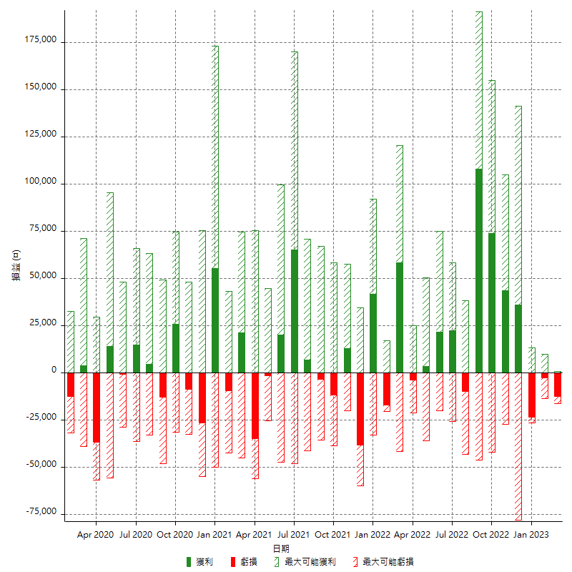

每月獲利和虧損 (%)

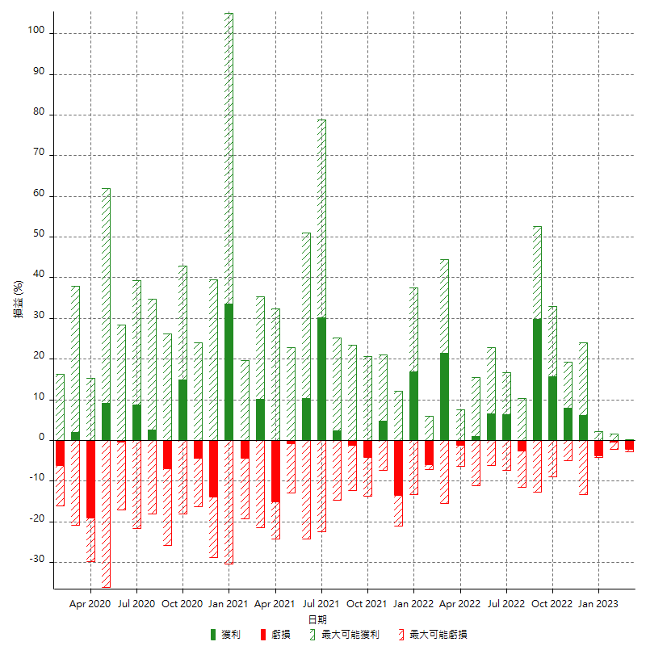

每月累積淨利

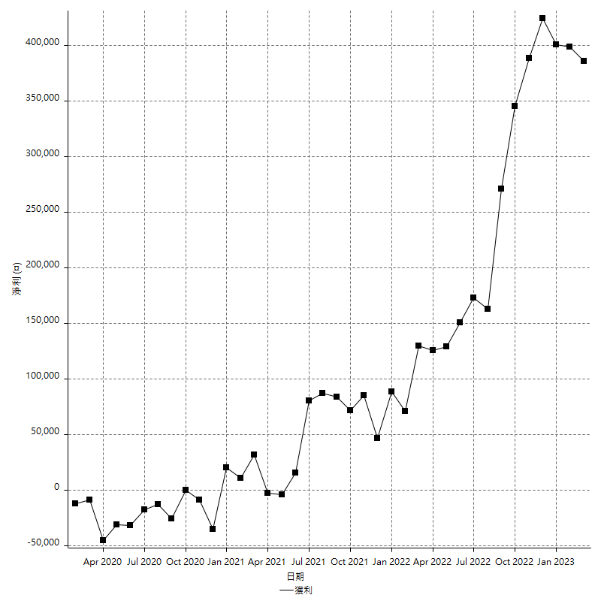

每月平均獲利

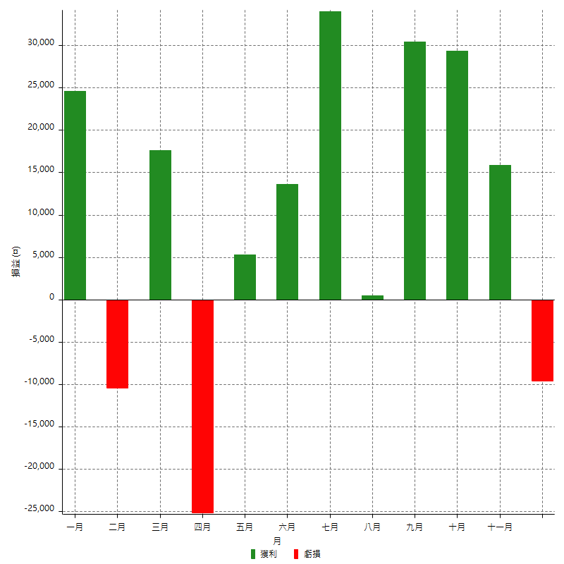

年獲利和虧損

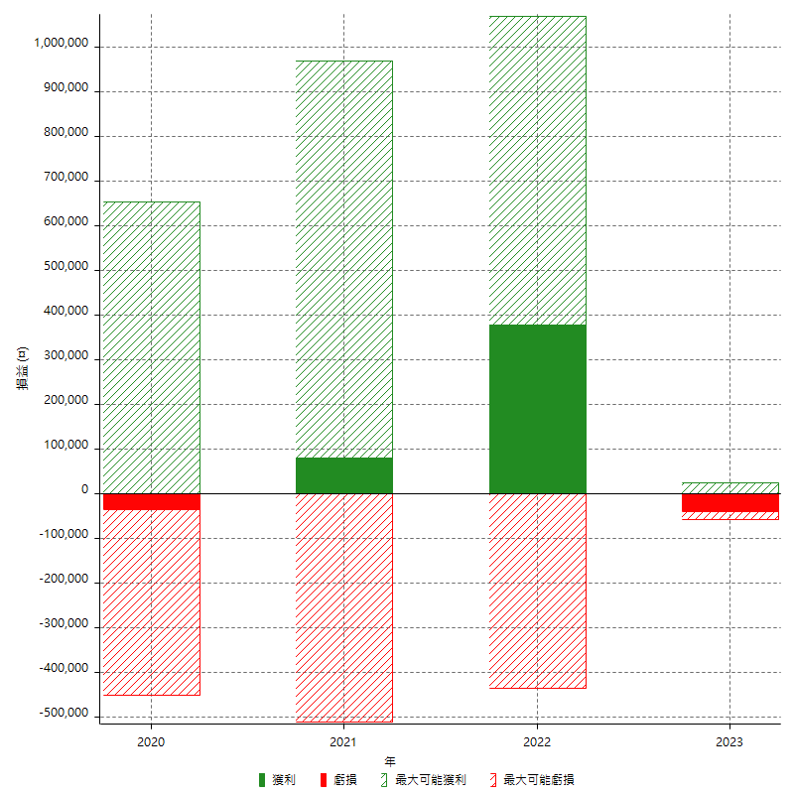

年獲利和虧損 (%)

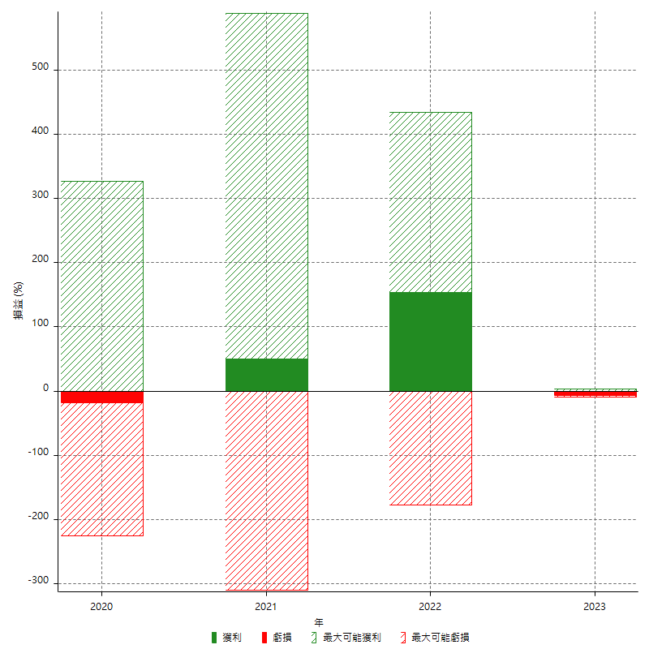

每年累積淨利

